005
StepNumber | Keyword | Testdata | Screenshot |  | Video | 300000 | 10 |  |  |  |  |  |  |  |  |  |  |  |  |  |  |  |  |  |  |  | Testresult | 09.12.2024 09:30:08 | Hoch | 09.12.2024 17:42:05 | Hoch | 04.02.2025 13:50:39 | Hoch | 28.03.2025 07:14:49 | Hoch | 28.03.2025 10:25:49 | Hoch | 31.03.2025 18:57:12 | Hoch | 01.04.2025 00:27:19 | Hoch | 01.04.2025 23:50:20 | Hoch | 09.04.2025 14:35:45 | Hoch | 09.04.2025 20:54:34 | Hoch | 25.06.2025 19:45:42 | Hoch | 26.06.2025 08:23:51 | Hoch | 05.07.2025 02:04:53 | Hoch | 22.07.2025 05:11:20 | 05.08.2025 16:43:42 | Hoch | 05.08.2025 17:20:58 | Hoch | 09.08.2025 04:54:00 | Hoch | 09.08.2025 14:38:53 | Hoch | 09.08.2025 21:56:15 | Hoch | 18.08.2025 15:31:20 | Hoch |  | 20.08.2025 10:02:58 | Message | 24.08.2025 15:36:50 | Message | 26.08.2025 11:41:22 | Message | 26.08.2025 13:36:43 | Message | 26.08.2025 16:55:49 | Message | 30.10.2025 03:23:00 | Message | 03.11.2025 13:58:05 | Message
1 | L00_URLAventis | {"url":p.aventisURL} |  | {"url":"https://dev.aventis.swiss"} | {"url":" | https://dev.aventis.swiss | "} |  |  |  |  |  |  |  |  |  |  |  |  |  |  |  |  |  |  |  |  | 1622 | 1.0 | 1739 | 1.1 | 2088 | 1.3 | 1593 | 1.0 | 1864 | 1.1 | 1782 | 1.1 | 1263 | 0.8 | 1583 | 1.0 | 1663 | 1.0 | 1314 | 0.8 | 2104 | 1.3 | 1816 | 1.1 | 560 | 0.3 | 1431 | 1710 | 1.1 | 1604 | 1.0 | 2030 | 1.3 | 1679 | 1.0 | 1670 | 1.0 | 1241 | 0.8 |  | 1312 |  | 1648 |  | 1231 |  | 1213 |  | 1109 |  | 926 |  | 895
 | X01_Delete_BrowserCache |  |  |  |  |  |  |  |  |  |  |  |  |  |  |  |  |  |  |  |  |  |  |  |  |  |  | 18445 | 1.0 | 18436 | 1.0 |  | 0.0 |  | 0.0 |  | 0.0 |  | 0.0 |  | 0.0 |  | 0.0 |  | 0.0 |  | 0.0 |  | 0.0 |  | 0.0 |  | 0.0 |  |  | 0.0 |  | 0.0 |  | 0.0 |  | 0.0 |  | 0.0 |  | 0.0
4 | M01_LoginMSOnline | {"username":"bern.sozialarbeiterin1a@diartis.ch","password":"SMze97-jkSJ59!F.","fullname":"Sozialarbeiterin 1A Bern","team":"Sozialarbeit Bern 1"} |  | {"username":"bern.sozialarbeiterin1a@diartis.ch","password":"SMze97-jkSJ59!F.","fullname":"Sozialarbeiterin 1A Bern","team":"Sozialarbeit Bern 1"} | {"username":" | bern.sozialarbeiterin1a@diartis.ch | ","password":" | SMze97-jkSJ59!F. | ","fullname":" | Sozialarbeiterin 1A Bern | ","team":" | Sozialarbeit Bern 1 | "} |  |  |  |  |  |  |  |  |  |  |  |  |  |  | 3048 | 1.0 | 3217 | 1.1 | 8950 | 2.9 | 8602 | 2.8 | 10067 | 3.3 | 9263 | 3.0 | 8488 | 2.8 | 9539 | 3.1 | 11064 | 3.6 | 8719 | 2.9 | 7394 | 2.4 | 6695 | 2.2 | 5236 | 1.7 | 7609 | 7126 | 2.3 | 7519 | 2.5 | 7101 | 2.3 | 6864 | 2.3 | 6838 | 2.2 | 8167 | 2.7 |  | 8694 |  | 8844 |  | 7952 |  | 8295 |  | 9131 |  | 9514 |  | 9992
 | P01_Person_Search | {"name":p.FamilyName5,"vorname":p.ManFirstName5,"ahvNumber":"","geburtsdatum":""} |  | {"name":p.FamilyName5,"vorname":p.ManFirstName5,"ahvNumber":"","geburtsdatum":""} | {"name": | p.FamilyName5 | ,"vorname": | p.ManFirstName5 | ,"ahvNumber":"" |  | ,"geburtsdatum":" |  | "} |  |  |  |  |  |  |  |  |  |  |  |  |  |  | 3087 | 1.0 | 3399 | 1.1 | 3612 | 1.2 | 2977 | 1.0 | 3879 | 1.3 | 3020 | 1.0 | 2935 | 1.0 | 3154 | 1.0 | 3210 | 1.0 | 3046 | 1.0 | 1924 | 0.6 | 1661 | 0.5 | 1308 | 0.4 | 1926 | 1099 | 0.4 | 2566 | 0.8 | 1436 | 0.5 | 1291 | 0.4 | 1448 | 0.5 | 1879 | 0.6 |  | 1461 |  | 704 |  | 1342 |  | 1414 |  | 1531
6 | P05_Person_Create_Manual_Complete | {"name":p.FamilyName5,"vorname":p.ManFirstName5,"ahvNumber":p.AHVNumber17,"language":"Deutsch","zivilstand":"ledig","geburtsdatum":p.BirthdayAdult5,"national":"Schweiz","gender":"männlich","aufenthalt":""} |  | {"name":p.FamilyName5,"vorname":p.ManFirstName5,"ahvNumber":p.AHVNumber17,"language":"Deutsch","zivilstand":"ledig","geburtsdatum":p.BirthdayAdult5,"national":"Schweiz","gender":"männlich","aufenthalt":""} | {"name": | p.FamilyName5 | ,"vorname": | p.ManFirstName5 | ,"ahvNumber": | p.AHVNumber17 | ,"language":" | Deutsch | ","zivilstand":" | ledig | ","geburtsdatum": | p.BirthdayAdult5 | ,"national":" | Schweiz | ","gender":" | männlich | ","aufenthalt":" |  | "} |  |  |  |  | 456 | 1.0 | 445 | 1.0 | 4679 | 10.3 | 4051 | 8.9 | 4515 | 9.9 | 3724 | 8.2 | 4247 | 9.3 | 4356 | 9.6 | 4036 | 8.9 | 3444 | 7.6 | 3395 | 7.4 | 3009 | 6.6 | 2259 | 5.0 | 3465 | 3255 | 7.1 | 2876 | 6.3 | 2522 | 5.5 | 2597 | 5.7 | 2743 | 6.0 | 3136 | 6.9 |  | 2943 |  | 3001 |  | 2799 |  | 2714 |  | 3029 |  | 2585 |  | 4346
7 | P10_Person_Communikation_Complete | {"mobile":"079 5587221","privateNumber":"079 5281531","email":"1704abc@gmail.com"} |  | {"mobile":"079 5587221","privateNumber":"079 5281531","email":"1704abc@gmail.com"} | {"mobile":" | 079 5587221 | ","privateNumber":" | 079 5281531 | ","email":" | 1704abc@gmail.com | "} |  |  |  |  |  |  |  |  |  |  |  |  |  |  |  |  | 4502 | 1.0 | 4485 | 1.0 | 816 | 0.2 | 560 | 0.1 | 652 | 0.1 | 574 | 0.1 | 582 | 0.1 | 596 | 0.1 | 477 | 0.1 | 432 | 0.1 | 384 | 0.1 | 240 | 0.1 | 249 | 0.1 | 377 | 255 | 0.1 | 248 | 0.1 | 178 | 0.0 | 228 | 0.1 | 202 | 0.0 | 479 | 0.1 |  | 285 |  | 225 |  | 270 |  | 290 |  | 392 |  | 226 |  | 396
8 | P15_Person_Adress | {"zusatz":"","strasse":"Strasse_277","houseNumber":"98","ort":"3302 Moosseedorf","validDate":"8.2.2021"} |  | {"zusatz":"","strasse":"Strasse_277","houseNumber":"98","ort":"3302 Moosseedorf","validDate":"8.2.2021"} | {"zusatz":" |  | ","strasse":" | Strasse_277 | ","houseNumber":" | 98 | ","ort":" | 3302 Moosseedorf | ","validDate":" | 8.2.2021 | "} |  |  |  |  |  |  |  |  |  |  |  |  | 2117 | 1.0 | 2128 | 1.0 | 5332 | 2.5 | 4804 | 2.3 | 5032 | 2.4 | 4818 | 2.3 | 4813 | 2.3 | 4949 | 2.3 | 4675 | 2.2 | 4304 | 2.0 | 4171 | 2.0 | 4029 | 1.9 | 3964 | 1.9 | 4453 | 4167 | 2.0 | 4126 | 1.9 | 4071 | 1.9 | 4084 | 1.9 | 4006 | 1.9 | 1982 | 0.9 |  | 1911 |  | 1104 |  | 1377 |  | 1495 |  | 1621 |  | 1644 |  | 2265
9 | P20_Person_ZahlungsVerbindung | {"iban":"CH21 0078 9100 0000 2920 0"} |  |  |  |  |  |  |  |  |  |  |  |  |  |  |  |  |  |  |  |  |  |  |  |  |  | 236 | 1.0 | 213 | 0.9 | 2259 | 9.6 | 2190 | 9.3 | 2213 | 9.4 | 2211 | 9.4 | 2180 | 9.2 | 2248 | 9.5 | 2102 | 8.9 | 2111 | 8.9 | 76 | 0.3 | 69 | 0.3 | 120 | 0.5 | 81 | 74 | 0.3 | 66 | 0.3 | 57 | 0.2 | 70 | 0.3 | 58 | 0.2 | 140 | 0.6 |  | 139 |  | 113 |  | 110 |  | 143 |  | 153 |  | 103 |  | 192
10 | P30_Person_Uebernehmen |  |  |  |  |  |  |  |  |  |  |  |  |  |  |  |  |  |  |  |  |  |  |  |  |  |  | 3488 | 1.0 | 3457 | 1.0 | 509 | 0.1 | 315 | 0.1 | 388 | 0.1 | 341 | 0.1 | 333 | 0.1 | 428 | 0.1 | 205 | 0.1 | 118 | 0.0 | 1175 | 0.3 | 1155 | 0.3 | 1216 | 0.3 | 1189 | 10068 | 2.9 | 4699 | 1.3 | 1225 | 0.4 | 1194 | 0.3 | 1141 | 0.3 | 1268 | 0.4 |  | 1200 |  | 1149 |  | 1191 |  | 1206 |  | 1236 |  | 1197 |  | 1301
11 | H01_Haushalt_Uebernehmen_Zustaendigkeit | {"zust_Gemeinde":"Moosseedorf","zust_SozTeam":"Sozialarbeit Bern 1","zust_SozMitarbeiter":"Bern Sozialarbeiterin 1A","zust_SachbTeam":"Sachbearbeitung Bern","zust_SachbMitarbeiter":"Bern Sachbearbeiterin"} |  | {"zust_Gemeinde":"Moosseedorf","zust_SozTeam":"Sozialarbeit Bern 1","zust_SozMitarbeiter":"Bern Sozialarbeiterin 1A","zust_SachbTeam":"Sachbearbeitung Bern","zust_SachbMitarbeiter":"Bern Sachbearbeiterin"} | {"zust_Gemeinde":" | Moosseedorf | ","zust_SozTeam":" | Sozialarbeit Bern 1 | ","zust_SozMitarbeiter":" | Bern Sozialarbeiterin 1A | ","zust_SachbTeam":" | Sachbearbeitung Bern | ","zust_SachbMitarbeiter":" | Bern Sachbearbeiterin | "} |  |  |  |  |  |  |  |  |  |  |  |  | 2725 | 1.0 | 3876 | 1.4 | 4268 | 1.6 | 3371 | 1.2 | 4186 | 1.5 | 3652 | 1.3 | 3329 | 1.2 | 3951 | 1.4 | 3975 | 1.5 | 3979 | 1.5 | 3940 | 1.4 | 4109 | 1.5 | 3598 | 1.3 | 4035 | 4367 | 1.6 | 4089 | 1.5 | 4166 | 1.5 | 4182 | 1.5 | 4168 | 1.5 | 4116 | 1.5 |  | 4147 |  | 4179 |  | 4123 |  | 4112 |  | 3902 |  | 3464 |  | 3826
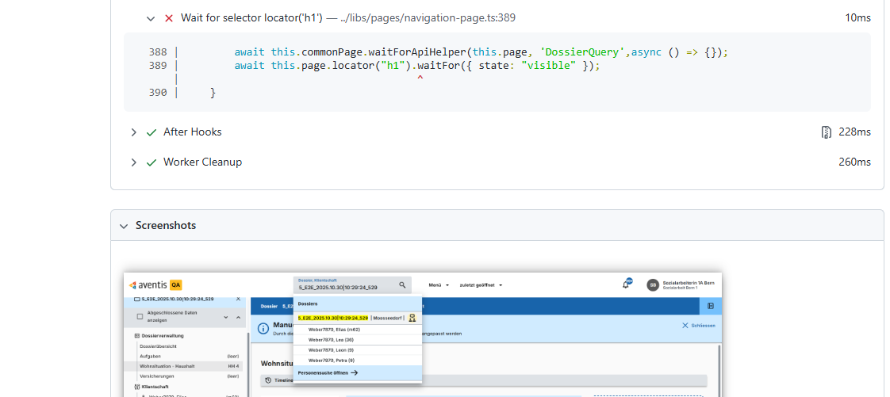
12 | D01_Dossier_Eroeffnen | {"dossierBezeichnung":p.DossierName5,"eroeffnetAm":"04.11.2025","dossierSprache":"Deutsch"} |  | {"dossierBezeichnung":p.DossierName5,"eroeffnetAm":"04.11.2025","dossierSprache":"Deutsch"} | {"dossierBezeichnung": | p.DossierName5 | ,"eroeffnetAm":" | 04.11.2025 | ","dossierSprache":" | Deutsch | "} |  |  |  |  |  |  |  |  |  |  |  |  |  |  |  |  | 7012 | 1.0 | 7017 | 1.0 | 4898 | 0.7 | 3010 | 0.4 | 3248 | 0.5 | 2957 | 0.4 | 2963 | 0.4 | 3207 | 0.5 | 3556 | 0.5 | 2757 | 0.4 | 1479 | 0.2 | 1526 | 0.2 | 1076 | 0.2 | 992 | 1556 | 0.2 | 1564 | 0.2 | 1534 | 0.2 | 1532 | 0.2 | 1544 | 0.2 | 10039 | 1.4 |  | 9929 |  | 5645 |  | 11958 |  | 10355 |  | 11242 |  | 13866 |  | 7416
14 | WO32_01b_Wohnsituation_Haushalt_Wohnung_anpassen | {"vermieter":"Graber Immobilien","wohnungsgrosse":"4 Zimmer","mietkosten":1200,"nebenkosten":100} |  | {"vermieter":"Graber Immobilien","wohnungsgrosse":"4 Zimmer","mietkosten":1200,"nebenkosten":100} | {"vermieter":" | Graber Immobilien | ","wohnungsgrosse":" | 4 Zimmer | ","mietkosten": | 1200 | ,"nebenkosten": | 100 | } |  |  |  |  |  |  |  |  |  |  |  |  |  |  | 8685 | 1.0 | 10368 | 1.2 | 3153 | 0.4 | 4682 | 0.5 | 5876 | 0.7 | 6475 | 0.7 | 4621 | 0.5 | 4648 | 0.5 | 5536 | 0.6 | 4118 | 0.5 | 4151 | 0.5 | 4871 | 0.6 | 4496 | 0.5 | 5495 | 15533 | 1.8 | 12693 | 1.5 | 11286 | 1.3 | 12234 | 1.4 | 10230 | 1.2 | 9031 | 1.0 |  | 4316 |  | 2944 |  | 6198 |  | 4031 |  | 6193 |  | 3506 |  | 2853
15 | WO30_Wohnsituation_Haushalt_Person_Hinzufuegen | {"name":p.FamilyName5,"vorname":p.WomanFirstName5,"geburtsdatum":p.BirthdayAdult6,"ahvNumber":p.AHVNumber18,"personInhausltVon":"01.11.2025","inHauslt":"Übernehmen","ereignis":"Eheschliessung"} |  | {"name":p.FamilyName5,"vorname":p.WomanFirstName5,"geburtsdatum":p.BirthdayAdult6,"ahvNumber":p.AHVNumber18,"personInhausltVon":"01.11.2025","inHauslt":"Übernehmen","ereignis":"Eheschliessung"} | {"name": | p.FamilyName5 | ,"vorname": | p.WomanFirstName5 | ,"geburtsdatum": | p.BirthdayAdult6 | ,"ahvNumber": | p.AHVNumber18 | ,"personInhausltVon":" | 01.11.2025 | ","inHauslt":" | Übernehmen | ","ereignis":" | Eheschliessung | "} |  |  |  |  |  |  |  |  | 8844 | 1.0 | 8726 | 1.0 | 4565 | 0.5 | 5807 | 0.7 | 5986 | 0.7 | 5790 | 0.7 | 5700 | 0.6 | 6109 | 0.7 | 5472 | 0.6 | 4520 | 0.5 | 2144 | 0.2 | 2385 | 0.3 | 2301 | 0.3 | 2527 | 2383 | 0.3 | 2346 | 0.3 | 2287 | 0.3 | 2434 | 0.3 | 2195 | 0.2 | 2120 | 0.2 |  | 1725 |  | 2836 |  | 4845 |  | 3827 |  | 3784 |  | 5124 |  | 2356
17 | WO30_Wohnsituation_Haushalt_Person_Hinzufuegen | {"name":p.FamilyName5,"vorname":p.GirlFirstName5,"geburtsdatum":p.BirthdayKid5,"ahvNumber":p.AHVNumber19,"personInhausltVon":"01.11.2025","inHauslt":"Übernehmen","ereignis":"Geburt"} |  | {"name":p.FamilyName5,"vorname":p.GirlFirstName5,"geburtsdatum":p.BirthdayKid5,"ahvNumber":p.AHVNumber19,"personInhausltVon":"01.11.2025","inHauslt":"Übernehmen","ereignis":"Geburt"} | {"name": | p.FamilyName5 | ,"vorname": | p.GirlFirstName5 | ,"geburtsdatum": | p.BirthdayKid5 | ,"ahvNumber": | p.AHVNumber19 | ,"personInhausltVon":" | 01.11.2025 | ","inHauslt":" | Übernehmen | ","ereignis":" | Geburt | "} |  |  |  |  |  |  |  |  | 8542 | 1.0 | 8862 | 1.0 | 3705 | 0.4 | 5071 | 0.6 | 5779 | 0.7 | 5423 | 0.6 | 4801 | 0.6 | 5220 | 0.6 | 4980 | 0.6 | 4269 | 0.5 | 2421 | 0.3 | 3227 | 0.4 | 3336 | 0.4 | 3140 | 6228 | 0.7 | 5874 | 0.7 | 6582 | 0.8 | 5522 | 0.6 | 3740 | 0.4 | 5172 | 0.6 |  | 3881 |  | 2557 |  | 3171 |  | 3878 |  | 2722 |  | 1723 |  | 2445
19 | WO30_Wohnsituation_Haushalt_Person_Hinzufuegen | {"name":p.FamilyName5,"vorname":p.ManFirstName6,"geburtsdatum":p.BirthdayKid6,"ahvNumber":p.AHVNumber20,"personInhausltVon":"01.11.2025","inHauslt":"Übernehmen","ereignis":"Geburt"} |  | {"name":p.FamilyName5,"vorname":p.ManFirstName6,"geburtsdatum":p.BirthdayKid6,"ahvNumber":p.AHVNumber20,"personInhausltVon":"01.11.2025","inHauslt":"Übernehmen","ereignis":"Geburt"} | {"name": | p.FamilyName5 | ,"vorname": | p.ManFirstName6 | ,"geburtsdatum": | p.BirthdayKid6 | ,"ahvNumber": | p.AHVNumber20 | ,"personInhausltVon":" | 01.11.2025 | ","inHauslt":" | Übernehmen | ","ereignis":" | Geburt | "} |  |  |  |  |  |  |  |  | 9163 | 1.0 | 9985 | 1.1 | 3531 | 0.4 | 4650 | 0.5 | 5949 | 0.6 | 5229 | 0.6 | 4741 | 0.5 | 4844 | 0.5 | 4652 | 0.5 | 3884 | 0.4 | 2464 | 0.3 | 2597 | 0.3 | 2622 | 0.3 | 2715 | 3315 | 0.4 | 3328 | 0.4 | 3302 | 0.4 | 3301 | 0.4 | 3409 | 0.4 | 3274 | 0.4 |  | 3018 |  | 2219 |  | 3729 |  | 2512 |  | 2592 |  | 3394 |  | 2938
21 | DO11_Dossier_Search_Lupe | {"searchDossierOrKlient":p.DossierName5,"resultType":"Dossiers"} |  | {"searchDossierOrKlient":p.DossierName5,"resultType":"Dossiers"} | {"searchDossierOrKlient": | p.DossierName5 | ,"resultType":" | Dossiers | "} |  |  |  |  |  |  |  |  |  |  |  |  |  |  |  |  |  |  | 4011 | 1.0 | 4020 | 1.0 |  | 0.0 | 0 | 0.0 | 0 | 0.0 | 11050 | 2.8 | 10980 | 2.7 | 10609 | 2.6 | 2667 | 0.7 | 2598 | 0.6 | 5150 | 1.3 | 5093 | 1.3 | 5130 | 1.3 | 5310 | 5172 | 1.3 | 4990 | 1.2 | 4070 | 1.0 | 3956 | 1.0 | 3983 | 1.0 | 6325 | 1.6 |  | 5364 |  | 5833 |  | 4649 |  | 4730 |  | 4547 |  | 0 | Error: locator.waitFor: Error: strict mode violation: locator('h1') resolved to 2 elements: 1) <h1 class="ng-star-inserted" _ngcontent-ng-c2398542461="">Manuelle Anpassungen erforderlich</h1> aka getByRole('heading', { name: 'Manuelle Anpassungen' }) 2) <h1 _ngcontent-ng-c3330199423="">Wohnsituation - Haushalt</h1> aka getByRole('heading', { name: 'Wohnsituation - Haushalt' })Call log:[2m - waiting for locator('h1') to be visible[22m Screenshots: C:\Aventis_Playwright\test-results\videos\006_KeyWords_Smoketest_V2-005-005-Microsoft-Edge\test-failed-1.png | 5840
36 | KL11b_Krankenversicherungen_KVG_erfassen | {"klientschaft":`${p.FamilyName5}, ${p.ManFirstName5}`,"gueltigkeit":"01.01.2025-31.12.2025","kKasse":"Arcosana AG","versNummer":"123","grundPraemie":"450","unfall":"ja","franchise":"100","bemerkung":"Test","IPV":65,"police":"c:/temp/KrankenVersicherungPolice.docx"} |  | {"klientschaft":` | ${p.FamilyName5}, ${p.ManFirstName5} | `,"gueltigkeit":" | 01.01.2025-31.12.2025 | ","kKasse":" | Arcosana AG | ","versNummer":" | 123 | ","grundPraemie":" | 450 | ","unfall":" | ja | ","franchise":" | 100 | ","bemerkung":" | Test | ","IPV": | 65 | ,"police":" | c:/temp/KrankenVersicherungPolice.docx | "} |  |  |  | 11903 | 1.0 |  | 0.0 | 11903 | 1.0 | 368 | 0.0 | 426 | 0.0 | 10228 | 0.9 | 10117 | 0.8 | 10302 | 0.9 | 9239 | 0.8 | 9985 | 0.8 | 5214 | 0.4 | 4596 | 0.4 | 4469 | 0.4 | 5472 | 7718 | 0.6 | 8176 | 0.7 | 7574 | 0.6 | 8009 | 0.7 | 6688 | 0.6 | 8109 | 0.7 |  | 9245 |  | 5138 |  | 7644 |  | 6931 |  | 6113 |  | 292 |  | 3491
37 | KL11b_Krankenversicherungen_KVG_erfassen | {"klientschaft":`${p.FamilyName5}, ${p.WomanFirstName5}`,"gueltigkeit":"01.01.2025-31.12.2025","kKasse":"Arcosana AG","versNummer":"123","grundPraemie":"450","unfall":"ja","franchise":"100","bemerkung":"Test","IPV":65,"police":"c:/temp/KrankenVersicherungPolice.docx"} |  | {"klientschaft":` | ${p.FamilyName5}, ${p.WomanFirstName5} | `,"gueltigkeit":" | 01.01.2025-31.12.2025 | ","kKasse":" | Arcosana AG | ","versNummer":" | 123 | ","grundPraemie":" | 450 | ","unfall":" | ja | ","franchise":" | 100 | ","bemerkung":" | Test | ","IPV": | 65 | ,"police":" | c:/temp/KrankenVersicherungPolice.docx | "} |  |  |  | 11283 | 1.0 |  | 0.0 | 11283 | 1.0 |  | 0.0 |  | 0.0 | 9489 | 0.8 | 9084 | 0.8 | 9455 | 0.8 | 8652 | 0.8 | 8349 | 0.7 | 4110 | 0.4 | 4022 | 0.4 | 3933 | 0.3 | 5456 | 5257 | 0.5 | 4901 | 0.4 | 5382 | 0.5 | 5210 | 0.5 | 4702 | 0.4 | 4774 | 0.4 |  | 5125 |  | 4107 |  | 4559 |  | 4936 |  | 4908 |  |  |  | 2817
38 | KL11b_Krankenversicherungen_KVG_erfassen | {"klientschaft":`${p.FamilyName5}, ${p.GirlFirstName5}`,"gueltigkeit":"01.01.2025-31.12.2025","kKasse":"Arcosana AG","versNummer":"123","grundPraemie":"450","unfall":"ja","franchise":"100","bemerkung":"Test","IPV":65,"police":"c:/temp/KrankenVersicherungPolice.docx"} |  | {"klientschaft":` | ${p.FamilyName5}, ${p.GirlFirstName5} | `,"gueltigkeit":" | 01.01.2025-31.12.2025 | ","kKasse":" | Arcosana AG | ","versNummer":" | 123 | ","grundPraemie":" | 450 | ","unfall":" | ja | ","franchise":" | 100 | ","bemerkung":" | Test | ","IPV": | 65 | ,"police":" | c:/temp/KrankenVersicherungPolice.docx | "} |  |  |  | 11092 | 1.0 |  | 0.0 | 11092 | 1.0 |  | 0.0 |  | 0.0 | 9544 | 0.9 | 9304 | 0.8 | 9518 | 0.9 | 8600 | 0.8 | 8608 | 0.8 | 3932 | 0.4 | 4174 | 0.4 | 3991 | 0.4 | 4847 | 5681 | 0.5 | 4812 | 0.4 | 6005 | 0.5 | 5556 | 0.5 | 7057 | 0.6 | 4662 | 0.4 |  | 4742 |  | 5325 |  | 4451 |  | 4643 |  | 4407 |  |  |  | 3632
39 | KL11b_Krankenversicherungen_KVG_erfassen | {"klientschaft":`${p.FamilyName5}, ${p.ManFirstName6}`,"gueltigkeit":"01.01.2025-31.12.2025","kKasse":"Arcosana AG","versNummer":"123","grundPraemie":"450","unfall":"ja","franchise":"100","bemerkung":"Test","IPV":65,"police":"c:/temp/KrankenVersicherungPolice.docx"} |  | {"klientschaft":` | ${p.FamilyName5}, ${p.ManFirstName6} | `,"gueltigkeit":" | 01.01.2025-31.12.2025 | ","kKasse":" | Arcosana AG | ","versNummer":" | 123 | ","grundPraemie":" | 450 | ","unfall":" | ja | ","franchise":" | 100 | ","bemerkung":" | Test | ","IPV": | 65 | ,"police":" | c:/temp/KrankenVersicherungPolice.docx | "} |  |  |  | 11307 | 1.0 |  | 0.0 | 11307 | 1.0 |  | 0.0 |  | 0.0 | 9652 | 0.9 | 9176 | 0.8 | 9667 | 0.9 | 8734 | 0.8 | 8189 | 0.7 | 4046 | 0.4 | 3923 | 0.3 | 3829 | 0.3 | 4845 | 5298 | 0.5 | 9107 | 0.8 | 4670 | 0.4 | 11290 | 1.0 | 5098 | 0.5 | 5547 | 0.5 |  | 5465 |  | 4473 |  | 4790 |  | 4524 |  | 4298 |  |  |  | 2800
 | L03_LogoutAndLoginDiffAccount | {"username":"Bern.Sachbearbeiterin@diartis.ch","password":"XXxa22?pdTA66-S@"} |  | {"username":"Bern.Sachbearbeiterin@diartis.ch","password":"XXxa22?pdTA66-S@"} | {"username":" | Bern.Sachbearbeiterin@diartis.ch | ","password":" | XXxa22?pdTA66-S@ | "}
 | L03_LogoutAndLoginDiffAccount | {"username":"bern.sozialarbeiterin1a@diartis.ch","password":"SMze97-jkSJ59!F."} |  | {"username":"Bern.Sachbearbeiterin@diartis.ch","password":"XXxa22?pdTA66-S@"} | {"username":" | Bern.Sachbearbeiterin@diartis.ch | ","password":" | XXxa22?pdTA66-S@ | "}
42 | DO11_Dossier_Search_Lupe | {"searchDossierOrKlient":p.DossierName5,"resultType":"Dossiers"} |  | {"searchDossierOrKlient":p.DossierName5,"resultType":"Dossiers"} | {"searchDossierOrKlient": | p.DossierName5 | ,"resultType":" | Dossiers | "} |  |  |  |  |  |  |  |  |  |  |  |  |  |  |  |  |  |  | 11111 | 1.0 |  | 0.0 | 11111 | 1.0 |  | 0.0 |  | 0.0 | 11046 | 1.0 | 11062 | 1.0 | 10706 | 1.0 | 2467 | 0.2 | 2432 | 0.2 | 4818 | 0.4 | 4790 | 0.4 | 4755 | 0.4 | 5055 | 4254 | 0.4 | 6154 | 0.6 | 3132 | 0.3 | 3052 | 0.3 | 3126 | 0.3 | 4490 | 0.4 |  | 4549 |  | 5143 |  | 5628 |  | 4642 |  | 4336 |  |  |  | 4805
43 | PH01_JournalEintrag_erfassen | {"titel":"Ein nettes Gespräch","erstelltAm":"04.11.2025","jurnalArt":"Gespräch","thema":"Bildung","relevantSanktion":"x","interneVerwendung":"","teilnehmende":`"Adrian Messerli"`,"betroffene":`${p.FamilyName5}, ${p.ManFirstName5}`,"notiz":"so was","dateiPfad":"C:/temp/JournalEintrag.docx"} |  | {"titel":"Ein nettes Gespräch","erstelltAm":"04.11.2025","jurnalArt":"Gespräch","thema":"Bildung","relevantSanktion":"x","interneVerwendung":"","teilnehmende":`"Adrian Messerli"`,"betroffene":`${p.FamilyName5}, ${p.ManFirstName5}`,"notiz":"so was","dateiPfad":"C:/temp/JournalEintrag.docx"} | {"titel":" | Ein nettes Gespräch | ","erstelltAm":" | 04.11.2025 | ","jurnalArt":" | Gespräch | ","thema":" | Bildung | ","relevantSanktion":" | x | ","interneVerwendung":" |  | ","teilnehmende":` | "Adrian Messerli" | `,"betroffene":` | ${p.FamilyName5}, ${p.ManFirstName5} | `,"notiz":" | so was | ","dateiPfad":" | C:/temp/JournalEintrag.docx | "} | C:/temp/JournalEintrag.docx |  | 12256 | 1.0 |  | 0.0 | 12256 | 1.0 |  | 0.0 |  | 0.0 | 9952 | 0.8 | 10173 | 0.8 | 10146 | 0.8 | 9303 | 0.8 | 8832 | 0.7 | 3776 | 0.3 | 3980 | 0.3 | 3925 | 0.3 | 4937 | 8915 | 0.7 | 7829 | 0.6 | 6469 | 0.5 | 7198 | 0.6 | 4646 | 0.4 | 4965 | 0.4 |  | 4082 |  | 4507 |  | 3902 |  | 3681 |  | 4283 |  |  |  | 4064
50 | E01_Delay | {"Pause":"6000"} |  |  |  |  |  |  |  |  |  |  |  |  |  |  |  |  |  |  |  |  |  |  |  |  |  | 2011 |  |  | 2008 | 1.0 | 2011 | 1.0 |  | 0.0 | 2013 | 1.0 | 2020 | 1.0 | 2017 | 1.0 | 2019 | 1.0 | 2013 |  | 341 | 0.2 | 2007 | 1.0 | 2003 | 1.0 | 2009 | 1.0 |  | 2019 | 1.0 | 2008 | 1.0 | 2005 | 1.0 | 2012 | 1.0 | 2004 | 1.0 | 2005 | 1.0 | 2013 | 1.0 | 2013 | 1.0 | 2006 | 1.0 | 2006 | 1.0 | 2015 | 1.0 | 2010 | 1.0 | 6021 |  | 2005 | 1.0 | 0.0 | 4190 | 2.1 | 4228 | 2.1 | 4085 | 2.0 | 4191 | 2.1 | 4489 | 2.2 | 5077 | 5624 | 5469 | 4557 | 4480
44 | PH01_JournalEintrag_erfassen | {"titel":"Ein Mail ohne Inhalt","erstelltAm":"04.11.2025","jurnalArt":"Mail","thema":"Bildung","relevantSanktion":"x","interneVerwendung":"","teilnehmende":`"Adrian Messerli"`,"betroffene":`${p.FamilyName5}, ${p.ManFirstName6}`,"notiz":"so was","dateiPfad":"C:/temp/JournalEintrag.docx"} |  | {"titel":"Ein Mail ohne Inhalt","erstelltAm":"04.11.2025","jurnalArt":"Mail","thema":"Bildung","relevantSanktion":"x","interneVerwendung":"","teilnehmende":`"Adrian Messerli"`,"betroffene":`${p.FamilyName5}, ${p.ManFirstName6}`,"notiz":"so was","dateiPfad":"C:/temp/JournalEintrag.docx"} | {"titel":" | Ein Mail ohne Inhalt | ","erstelltAm":" | 04.11.2025 | ","jurnalArt":" | Mail | ","thema":" | Bildung | ","relevantSanktion":" | x | ","interneVerwendung":" |  | ","teilnehmende":` | "Adrian Messerli" | `,"betroffene":` | ${p.FamilyName5}, ${p.ManFirstName6} | `,"notiz":" | so was | ","dateiPfad":" | C:/temp/JournalEintrag.docx | "} | C:/temp/JournalEintrag.docx |  | 11644 | 1.0 |  | 0.0 | 11644 | 1.0 |  | 0.0 |  | 0.0 | 9717 | 0.8 | 9594 | 0.8 | 9657 | 0.8 | 8515 | 0.7 | 8320 | 0.7 | 3287 | 0.3 | 3439 | 0.3 | 3518 | 0.3 | 4437 | 3592 | 0.3 | 3889 | 0.3 | 4339 | 0.4 | 3609 | 0.3 | 4351 | 0.4 | 3480 | 0.3 |  | 3123 |  | 3397 |  | 3771 |  | 5558 |  | 4503 |  |  |  | 5541
 | L03_LogoutAndLoginDiffAccount | {"username":"bern.sozialarbeiterin1a@diartis.ch","password":"SMze97-jkSJ59!F."} |  | {"username":"Bern.Sachbearbeiterin@diartis.ch","password":"XXxa22?pdTA66-S@"} | {"username":" | Bern.Sachbearbeiterin@diartis.ch | ","password":" | XXxa22?pdTA66-S@ | "} |  |  |  |  |  |  |  |  |  |  |  |  |  |  |  |  |  |  |  |  |  |  |  |  |  |  |  |  |  |  |  |  |  |  |  |  |  |  |  |  |  |  |  |  | 79794.999005 |  |  | 103457.00398 |  | 89418.998508 |  | 95092.997016 |  | 83044.000497
 | {"url":"https://test.aventis.swiss"} | RandomStart | 10000
 | nj
 | {"url":"https://dev.aventis.swiss"}
 | {"url":p.aventisURL}

 |  |  |  |  | Dossier | p.DossierName5 | p.ManFirstName5 | p.AHVNumber17 | p.BirthdayAdult5
 | {"url":"http://localhost/"} |  |  |  | Mann | p.FamilyName5 | p.WomanFirstName5 | p.AHVNumber18 | p.BirthdayAdult6
 |  |  |  |  | Familie | p.FamilyName5 | p.GirlFirstName5 | p.AHVNumber19 | p.BirthdayKid5
 |  | April 2025 |  |  |  |  | p.ManFirstName6 | p.AHVNumber20 | p.BirthdayKid6
 |  | Oktober 2024
 |  | November 2024 |  |  | TestCaseNumber | 5
 |  | Dezember 2024 |  |  |  | 6
 |  | Januar 2025 |  |  |  | 17
 |  | Februar 2025
 |  | März 2025

A01d
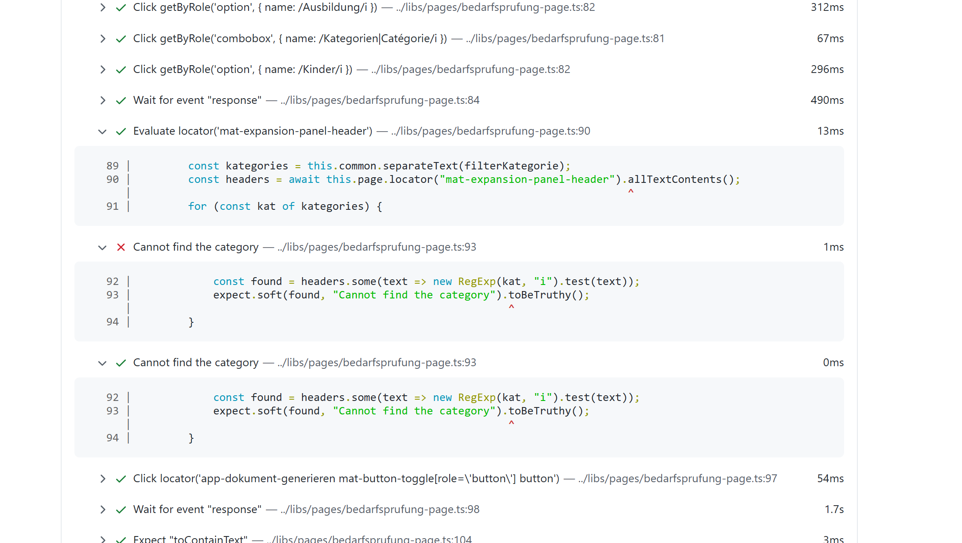
StepNumber | Action | TestData | Screenshot |  | video | 300000 | 10 |  |  |  |  |  |  |  | Testresult | 09.12.2024 14:55:44 | 28.03.2025 10:25:49 | Hoch | 31.03.2025 18:57:12 | 01.04.2025 00:27:19 | 01.04.2025 23:50:20 | Hoch | 09.04.2025 14:35:45 | 09.04.2025 14:35:45 | Hoch | 25.06.2025 19:45:42 | Hoch | 26.06.2025 08:23:51 | Message 26.06.2025 08:23:51 | 05.07.2025 02:04:53 | Message 05.07.2025 02:04:53 | 22.07.2025 05:11:20 | Message | 22.07.2025 10:55:05 | Message | 22.07.2025 15:36:51 | Message | 22.07.2025 18:44:05 | Message | 22.07.2025 19:54:04 | Message | 22.07.2025 22:30:01 | Message | 24.07.2025 02:30:17 | Message | 24.07.2025 17:55:15 | Message | 24.07.2025 19:37:23 | Message | 24.07.2025 23:36:24 | Message | 05.08.2025 16:09:15 | Message | 09.08.2025 04:54:00 | Message | 09.08.2025 14:38:53 | Message | 09.08.2025 21:56:15 | Message | 18.08.2025 15:31:20 | Message | 20.08.2025 10:02:58 | Message | 24.08.2025 15:36:50 | Message | 26.08.2025 11:41:22 | Message | 26.08.2025 13:36:43 | Message | 26.08.2025 16:55:49 | Message | 30.10.2025 03:23:00 | Message | 03.11.2025 13:58:05 | Message
1 | L00_URLAventis | {"url":p.aventisURL} |  |  |  |  |  |  |  |  |  |  |  |  |  | 1669 | 2493 | 1.5 | 2565 | 1850 | 1530 | 0.9 | 2673 | 2673 | 1.6 | 1302 | 0.8 | 1470 |  | 569 |  | 1618 |  | 1131 |  | 1179 |  | 1186 |  | 1327 |  | 1313 |  | 1103 |  | 1143 |  | 1032 |  | 1086 |  | 1591 |  | 1780 |  | 1813 |  | 1708 |  | 1246 |  | 1241 |  | 1653 |  | 1207 |  | 1143 |  | 1063 |  | 957 |  | 922
2 | M01_LoginMSOnline | {"username":"bern.sozialarbeiterin1a@diartis.ch","password":"SMze97-jkSJ59!F.","fullname":"Sozialarbeiterin 1A Bern","team":"Sozialarbeit Bern 1"} |  | {"username":"bern.sozialarbeiterin1a@diartis.ch","password":"SMze97-jkSJ59!F.","fullname":"Sozialarbeiterin 1A Bern","team":"Sozialarbeit Bern 1"} | {"username":" | bern.sozialarbeiterin1a@diartis.ch | ","password":" | SMze97-jkSJ59!F. | ","fullname":" | Sozialarbeiterin 1A Bern | ","team":" | Sozialarbeit Bern 1 | "} |  |  | 9330 | 11423 | 1.2 | 9375 | 9053 | 8895 | 1.0 | 10405 | 10405 | 1.1 | 8130 | 0.9 | 7274 |  | 5176 |  | 8094 |  | 8259 |  | 9429 |  | 8213 |  | 7475 |  | 7978 |  | 6771 |  | 7785 |  | 7415 |  | 7297 |  | 10321 |  | 7684 |  | 11739 |  | 6493 |  | 6686 |  | 9447 |  | 8247 |  | 10562 |  | 7772 |  | 9203 |  | 7290 |  | 7680
3 | DO11_Dossier_Search_Lupe | {"searchDossierOrKlient":p.DossierName1,"resultType":"Dossiers"} |  | {"searchDossierOrKlient":p.DossierName1,"resultType":"Dossiers"} | {"searchDossierOrKlient": | p.DossierName1 | ,"resultType":" | Dossiers | "} |  |  |  |  |  |  | 4009 | 11209 | 2.8 | 11264 | 11229 | 10673 | 2.7 | 2808 | 2808 | 0.7 | 5143 | 1.3 | 5136 |  | 5706 |  | 5290 |  | 5439 |  | 5694 |  | 5339 |  | 5644 |  | 5262 |  | 5417 |  | 2772 |  | 2931 |  | 3011 |  | 4832 |  | 5839 |  | 4977 |  | 5796 |  | 8130 |  | 4875 |  | 5159 |  | 4439 |  | 4931 |  | 4528 |  | 4897 |  | 5002
4 | A01d_Zu_AnsprPruef_Bedarfspruef_Checklist_als_WordExport | {"bedarfsPrDate":"04.11.2025","klient":`${p.FamilyName1}, ${p.ManFirstName1}`,"filterKategorie":"Ausbildung,Kinder","filterStatus":"einzureichen","filterBetrifft":""} | yes | {"bedarfsPrDate":"04.11.2025","klient":`${p.FamilyName1}, ${p.ManFirstName1}`,"filterKategorie":"Ausbildung,Kinder","filterStatus":"einzureichen","filterBetrifft":""} | {"bedarfsPrDate":" | 04.11.2025 | ","klient":` | ${p.FamilyName1}, ${p.ManFirstName1} | `,"filterKategorie":" | Ausbildung,Kinder | ","filterStatus":" | einzureichen | ","filterBetrifft":" | "} |  | 7950 | 0 | 0.0 | 0 | 0 | 7950 | 1.0 | 8619 | 8619 | 1.1 | 3829 | 0.5 | 0 | Error: locator.click: Target page, context or browser has been closedCall log:[2m - waiting for locator('mat-expansion-panel-header:has-text(\'25.06.2025\')').getByRole('button', { name: /Bearbeiten|Modifier/i }).last()[22m Video: C:\KeyWordAventis\Key005\Aventis_Playwright\test-results\videos\006_KeyWords_Smoketest-A01c-A01c-Microsoft-Edge\video.webm | 0 | Error: locator.click: Target page, context or browser has been closedCall log:[2m - waiting for locator('mat-expansion-panel-header:has-text(\'04.07.2025\')').getByRole('button', { name: /Bearbeiten|Modifier/i }).last()[22m Video: C:\KeyWordAventis\Key005\Aventis_Playwright\test-results\videos\006_KeyWords_Smoketest-A01c-A01c-Microsoft-Edge\video.webm | 0 | Error: locator.click: Target page, context or browser has been closedCall log:[2m - waiting for locator('mat-expansion-panel-header:has-text(\'17.07.2025\')').getByRole('button', { name: /Bearbeiten|Modifier/i }).last()[22m Videos: C:\Aventis\Aventis_Playwright-\test-results\videos\006_KeyWords_Smoketest-A01c-A01c-Microsoft-Edge\video.webm | 3964 |  | 4334 |  | 4252 |  | 3215 |  | 3845 |  | 2845 |  | 3850 |  | 3888 |  | 3759 |  | 0 | Error: locator.click: Test timeout of 900000ms exceeded.Call log:[2m - waiting for locator('mat-expansion-panel-header:has-text(\'04.08.2025\')').getByRole('button', { name: /Bearbeiten|Modifier/i }).last()[22m Screenshots: C:\Aventis\Aventis_Playwright-\test-results\videos\006_KeyWords_Smoketest_V2-A01c-A01c-Microsoft-Edge\test-failed-1.png Videos: C:\Aventis\Aventis_Playwright-\test-results\videos\006_KeyWords_Smoketest_V2-A01c-A01c-Microsoft-Edge\video.webm | 0 | Error: locator.click: Test timeout of 1200000ms exceeded.Call log:[2m - waiting for locator('mat-expansion-panel-header:has-text(\'07.08.2025\')').getByRole('button', { name: /Bearbeiten|Modifier/i }).last()[22m Screenshots: C:\Aventis\Aventis_Playwright-\test-results\videos\006_KeyWords_Smoketest_V2-A01c-A01c-Microsoft-Edge\test-failed-1.png Videos: C:\Aventis\Aventis_Playwright-\test-results\videos\006_KeyWords_Smoketest_V2-A01c-A01c-Microsoft-Edge\video.webm | 2851 |  | 2664 |  | 3382 |  | 0 | Error: locator.click: Test timeout of 60000ms exceeded.Call log:[2m - waiting for locator('mat-expansion-panel-header:has-text(\'19.08.2025\')').getByRole('button', { name: /Bearbeiten|Modifier/i }).last()[22m Screenshots: C:\Aventis\Aventis_Playwright-\test-results\videos\006_KeyWords_Smoketest_V2-A01c-A01c-Microsoft-Edge\test-failed-1.png Videos: C:\Aventis\Aventis_Playwright-\test-results\videos\006_KeyWords_Smoketest_V2-A01c-A01c-Microsoft-Edge\video.webm | 0 | Error: locator.click: Test timeout of 300000ms exceeded.Call log:[2m - waiting for locator('mat-expansion-panel-header:has-text(\'22.08.2025\')').getByRole('button', { name: /Bearbeiten|Modifier/i }).last()[22m Screenshots: C:\Aventis\Aventis_Playwright-\test-results\videos\006_KeyWords_Smoketest_V2-A01c-A01c-Microsoft-Edge\test-failed-1.png Videos: C:\Aventis\Aventis_Playwright-\test-results\videos\006_KeyWords_Smoketest_V2-A01c-A01c-Microsoft-Edge\video.webm | 0 | Error: locator.click: Test timeout of 300000ms exceeded.Call log:[2m - waiting for locator('mat-expansion-panel-header:has-text(\'24.08.2025\')').getByRole('button', { name: /Bearbeiten|Modifier/i }).last()[22m Screenshots: C:\Aventis\Aventis_Playwright-\test-results\videos\006_KeyWords_Smoketest_V2-A01c-A01c-Microsoft-Edge\test-failed-1.png Videos: C:\Aventis\Aventis_Playwright-\test-results\videos\006_KeyWords_Smoketest_V2-A01c-A01c-Microsoft-Edge\video.webm | 5350 |  | 0 | Error: locator.click: Error: strict mode violation: getByRole('tab', { name: /Entscheidrelevante Dokumente|Documents pertinents pour la décision/i }) resolved to 2 elements: 1) <div role="tab" tabindex="0" aria-setsize="3" aria-posinset="1" aria-selected="true" mattablabelwrapper="" aria-disabled="false" cdkmonitorelementfocus="" id="mat-tab-group-0-label-0" aria-controls="mat-tab-group-0-content-0" class="mdc-tab mat-mdc-tab mat-focus-indicator mdc-tab--active mdc-tab-indicator--active">…</div> aka locator('#mat-tab-group-0-label-0') 2) <div role="tab" tabindex="0" aria-setsize="3" aria-posinset="1" aria-selected="true" mattablabelwrapper="" aria-disabled="false" cdkmonitorelementfocus="" id="mat-tab-group-1-label-0" aria-controls="mat-tab-group-1-content-0" class="mdc-tab mat-mdc-tab mat-focus-indicator mdc-tab--active mdc-tab-indicator--active">…</div> aka locator('#mat-tab-group-1-label-0')Call log:[2m - waiting for getByRole('tab', { name: /Entscheidrelevante Dokumente|Documents pertinents pour la décision/i })[22m Screenshots: C:\Aventis\Aventis_Playwright-\test-results\videos\006_KeyWords_Smoketest_V2-A01c-A01c-Microsoft-Edge\test-failed-1.png Videos: C:\Aventis\Aventis_Playwright-\test-results\videos\006_KeyWords_Smoketest_V2-A01c-A01c-Microsoft-Edge\video.webm | 10780 |  | 0 | Error: locator.click: Target page, context or browser has been closedCall log:[2m - waiting for getByRole('option', { name: /einzureichen/i })[22m[2m - locator resolved to <mat-option role="option" id="mat-option-49" aria-selected="true" aria-disabled="false" _ngcontent-ng-c3703712129="" class="mat-mdc-option mdc-list-item mdc-list-item--selected ng-star-inserted mat-mdc-option-active">…</mat-option>[22m[2m - attempting click action[22m[2m - waiting for element to be visible, enabled and stable[22m[2m - element was detached from the DOM, retrying[22m
7 | E01_Delay | {"Pause":"4000"} |  |  |  |  |  |  |  |  |  |  |  |  |  | 4003 |  |  |  |  | 4020 |  | 4016 | 4016 |  | 4019 |  |  |  |  |  |  |  | 4017 |  | 4017 |  | 4016 |  | 4016 |  | 4006 |  | 4004 |  | 4017 |  | 4018 |  | 4014 |  |  |  |  |  | 4009 |  | 4013 |  | 4018 |  |  |  |  |  |  |  | 4014 |  |  |  | 4005 |  | 676
 |  |  |  |  |  |  |  |  |  |  |  |  |  |  |  |  |  |  |  |  | 33068 |  | 28521 | 28521 |  | 22423 |  | 13880 |  |  |  |  |  |  |  | 24653 |  |  |  |  |  |  |  |  |  |  |  |  |  |  |  |  |  |  |  |  |  | 20674

 | A01d_Zu_AnsprPruef_Bedarfspruef_Checklist_als_WordExport | {"bedarfsPrDate":"27.02.2025","klient":`${p.FamilyName1}, ${p.ManFirstName1}`,"filterKategorie":"Ausbildung,Kinder","filterStatus":"einzureichen","filterBetrifft":""}

AN01
StepNumber | Action | TestData | Screenshot |  | video | 240000 | 10 |  |  |  |  |  |  |  |  | Testresult | 28.03.2025 07:14:49 | 28.03.2025 10:25:49 | Hoch | 31.03.2025 18:57:12 | Hoch | 01.04.2025 00:27:19 | Hoch | 01.04.2025 23:50:20 | Hoch | 09.04.2025 14:35:45 | Hoch | 09.04.2025 20:54:34 | Hoch | 25.06.2025 19:45:42 | Hoch | 26.06.2025 08:23:51 | Message 26.06.2025 08:23:51 | 05.07.2025 02:04:53 | Message 05.07.2025 02:04:53 |  | 22.07.2025 15:36:51 | Message | 22.07.2025 18:44:05 | Message | 22.07.2025 19:54:04 | Message | 22.07.2025 22:30:01 | Message | 24.07.2025 02:30:17 | Message | 24.07.2025 17:55:15 | Message | 24.07.2025 19:37:23 | Message | 24.07.2025 23:36:24 | Message | 05.08.2025 16:09:15 | Message | 09.08.2025 04:54:00 | Message | 09.08.2025 14:38:53 | Message | 09.08.2025 21:56:15 | Message | 18.08.2025 15:31:20 | Message | 20.08.2025 10:02:58 | Message | 24.08.2025 15:36:50 | Message | 26.08.2025 11:41:22 | Message | 26.08.2025 13:36:43 | Message | 26.08.2025 16:55:49 | Message | 30.10.2025 03:23:00 | Message | 03.11.2025 13:58:05 | Message
1 | L00_URLAventis | {"url":p.aventisURL} |  |  |  |  |  |  |  |  |  |  |  |  |  |  | 1482 | 1983 | 1.3 | 1651 | 1.1 | 1313 | 0.9 | 1272 | 0.9 | 2054 | 1.4 | 1306 | 0.9 | 1183 | 0.8 | 1455 |  | 591 |  |  | 1354 |  | 1416 |  | 1260 |  | 1230 |  | 1177 |  | 1226 |  | 1203 |  | 1135 |  | 1736 |  | 1483 |  | 1670 |  | 1677 |  | 1175 |  | 1122 |  | 1493 |  | 1169 |  | 1180 |  | 1231 |  | 856 |  | 922
2 | M01_LoginMSOnline | {"username":"bern.sozialarbeiterin1a@diartis.ch","password":"SMze97-jkSJ59!F.","fullname":"Sozialarbeiterin 1A Bern","team":"Sozialarbeit Bern 1"} |  | {"username":"bern.sozialarbeiterin1a@diartis.ch","password":"SMze97-jkSJ59!F.","fullname":"Sozialarbeiterin 1A Bern","team":"Sozialarbeit Bern 1"} | {"username":" | bern.sozialarbeiterin1a@diartis.ch | ","password":" | SMze97-jkSJ59!F. | ","fullname":" | Sozialarbeiterin 1A Bern | ","team":" | Sozialarbeit Bern 1 | "} |  |  |  | 9446 | 11658 | 1.2 | 9987 | 1.1 | 8577 | 0.9 | 9218 | 1.0 | 10824 | 1.1 | 8910 | 0.9 | 7474 | 0.8 | 8150 |  | 5014 |  |  | 7676 |  | 7415 |  | 7488 |  | 7284 |  | 6769 |  | 6967 |  | 7620 |  | 7294 |  | 7841 |  | 6501 |  | 8044 |  | 7043 |  | 6934 |  | 8694 |  | 8043 |  | 9364 |  | 9304 |  | 8803 |  | 8201 |  | 8319
 | DO11_Dossier_Search_Lupe | {"searchDossierOrKlient":p.DossierName1,"resultType":"Dossiers"} |  | {"searchDossierOrKlient":p.DossierName1,"resultType":"Dossiers"} | {"searchDossierOrKlient": | p.DossierName1 | ,"resultType":" | Dossiers | "} |  |  |  |  |  |  |  |  |  |  |  |  |  |  |  |  |  |  |  |  |  |  |  | 10637 | 10857 | 1.0 | 11582 | 1.1 | 11107 | 1.0 | 10818 | 1.0 | 11086 | 1.0 | 11069 | 1.0 | 10674 | 1.0 | 2476 | 0.2 | 2438 | 0.2 | 0 | 0.0 | 2621 | 0.2 | 5694 | 0.5 | 7028 | 0.7 | 6521 | 0.6 |  | 5963 | 0.6 | 6705 | 0.6 | 6252 | 0.6 | 6235 | 0.6 | 5975 | 0.6 | 6279 | 0.6 | 6147 | 0.6 | 6195 | 0.6 | 6032 | 0.6 | 5693 | 0.5 | 2904 | 0.3 | 2896 | 0.3 | 3441 | 0.3 | 5957 | 0.6 | 5527 | 0.5 | 4923 | 0.5 | 9034 | 0.8 | 6512 | 0.6 | 7114 | 0.7 | 6394 | 0.6 | 9200 | 0.9 | 4985 | 5806 | 6873 | 5331 | 4534
 | E01_Delay | {"Pause":"6000"} |  |  |  |  |  |  |  |  |  |  |  |  |  |  |  |  |  |  |  |  |  |  |  |  |  |  |  |  |  |  | 2011 |  |  | 2008 | 1.0 | 2011 | 1.0 |  | 0.0 | 2013 | 1.0 | 2020 | 1.0 | 2017 | 1.0 | 2019 | 1.0 | 2013 |  | 341 | 0.2 | 2007 | 1.0 | 2003 | 1.0 | 2009 | 1.0 |  | 2019 | 1.0 | 2008 | 1.0 | 2005 | 1.0 | 2012 | 1.0 | 2004 | 1.0 | 2005 | 1.0 | 2013 | 1.0 | 2013 | 1.0 | 2006 | 1.0 | 2006 | 1.0 | 2015 | 1.0 | 2010 | 1.0 | 2012 | 1.0 | 2005 | 1.0 |  | 0.0 | 3307 | 1.6 | 9914 | 4.9 | 1695 |  | 6019 |  | 6046 |  | 6007 |  | 6007
4 | AN01_Soforthilfe_erfassen | {"dossier":p.DossierName1,"expectedErrorContains":"Für dieses Dossier kann keine Soforthilfe mehr erfasst werden, ","klientschaft":"","Zahlungsverbindung":""} | yes | {"dossier":p.DossierName1,"expectedErrorContains":"Für dieses Dossier kann keine Soforthilfe mehr erfasst werden, ","klientschaft":"","Zahlungsverbindung":""} | {"dossier": | p.DossierName1 | ,"expectedErrorContains":" | Für dieses Dossier kann keine Soforthilfe mehr erfasst werden, | ","klientschaft":" |  | ","Zahlungsverbindung":" |  | "} |  |  |  | 11111 | 12653 | 1.1 | 11931 | 1.1 | 11747 | 1.1 | 11518 | 1.0 | 6737 | 0.6 | 6750 | 0.6 | 6375 | 0.6 | 6447 |  | 6748 |  |  | 7050 |  | 6666 |  | 6870 |  | 6838 |  | 6778 |  | 5021 |  | 4760 |  | 4038 |  | 5852 |  | 7182 |  | 6506 |  | 7716 |  | 6099 |  | 6500 |  | 7136 |  | 6353 |  | 6925 |  | 0 | Error: Error message contains "Für dieses Dossier kann keine Soforthilfe mehr erfasst werden, da bereits WSH-Leistungen vorhanden sind."[31mTimed out 5000ms waiting for [39m[2mexpect([22m[31mlocator[39m[2m).[22mtoBeVisible[2m()[22mLocator: getByText('Für dieses Dossier kann keine Soforthilfe mehr erfasst werden, da bereits WSH-Leistungen vorhanden sind.')Expected: visibleReceived: <element(s) not found>Call log:[2m - Expect "Error message contains \"Für dieses Dossier kann keine Soforthilfe mehr erfasst werden, da bereits WSH-Leistungen vorhanden sind.\"" with timeout 5000ms[22m[2m - waiting for getByText('Für dieses Dossier kann keine Soforthilfe mehr erfasst werden, da bereits WSH-Leistungen vorhanden sind.')[22m Screenshots: C:\Aventis\Aventis_Playwright-\test-results\videos\006_KeyWords_Smoketest_V2-AN01-AN01-Microsoft-Edge\test-failed-1.png Videos: C:\Aventis\Aventis_Playwright-\test-results\videos\006_KeyWords_Smoketest_V2-AN01-AN01-Microsoft-Edge\video.webm | 6791 |  | 6629
5 | E01_Delay | {"Pause":"6000"} |  |  |  |  |  |  |  |  |  |  |  |  |  |  |  |  |  |  |  |  |  |  |  |  |  |  |  |  |  |  | 2011 |  |  | 2008 | 1.0 | 2011 | 1.0 |  | 0.0 | 2013 | 1.0 | 2020 | 1.0 | 2017 | 1.0 | 2019 | 1.0 | 2013 |  | 341 | 0.2 | 2007 | 1.0 | 2003 | 1.0 | 2009 | 1.0 |  | 2019 | 1.0 | 2008 | 1.0 | 2005 | 1.0 | 2012 | 1.0 | 2004 | 1.0 | 2005 | 1.0 | 6016 |  | 6019 |  | 2006 | 1.0 | 2006 | 1.0 | 2015 | 1.0 | 2010 | 1.0 | 2012 | 1.0 | 2005 | 1.0 |  | 0.0 | 3307 | 1.6 | 9914 | 4.9 | 1695 |  | 6019 |  | 6046 |  | 6007 |  | 6007
 | DO11_Dossier_Search_Lupe | {"searchDossierOrKlient":p.DossierName5,"resultType":"Dossiers"} |  | {"searchDossierOrKlient":p.DossierName5,"resultType":"Dossiers"} | {"searchDossierOrKlient": | p.DossierName5 | ,"resultType":" | Dossiers | "} |  |  |  |  |  |  |  |  |  |  |  |  |  |  |  |  |  |  |  |  |  |  |  | 10637 | 10857 | 1.0 | 11582 | 1.1 | 11107 | 1.0 | 10818 | 1.0 | 11086 | 1.0 | 11069 | 1.0 | 10674 | 1.0 | 2476 | 0.2 | 2438 | 0.2 | 0 | 0.0 | 2621 | 0.2 | 5694 | 0.5 | 7028 | 0.7 | 6521 | 0.6 |  | 5963 | 0.6 | 6705 | 0.6 | 6252 | 0.6 | 6235 | 0.6 | 5975 | 0.6 | 6279 |  | 6147 |  | 6195 | 0.6 | 6032 | 0.6 | 5693 | 0.5 | 2904 | 0.3 | 2896 | 0.3 | 3441 | 0.3 | 5957 | 0.6 | 5527 | 0.5 | 4923 | 0.5 | 9034 | 0.8 | 6512 | 0.6 | 7114 | 0.7 | 6394 | 0.6 | 9200 | 0.9 | 4985 | 5806 | 6873 | 5331 | 4534
6 | AN01_Soforthilfe_erfassen | {"dossier":p.DossierName5,"expectedErrorContains":"","klientschaft":`${p.FamilyName5}, ${p.ManFirstName5}`,"Zahlungsverbindung":"Barzahlung","betrag":100} | yes | {"dossier":p.DossierName5,"expectedErrorContains":"","klientschaft":`${p.FamilyName5}, ${p.ManFirstName5}`,"Zahlungsverbindung":"Barzahlung","betrag":100} | {"dossier": | p.DossierName5 | ,"expectedErrorContains":" |  | ","klientschaft":` | ${p.FamilyName5}, ${p.ManFirstName5} | `,"Zahlungsverbindung":" | Barzahlung | ","betrag": | 100 | } |  | 311 | 0 | 0.0 | 16203 | 52.1 | 15848 | 51.0 | 15846 | 51.0 | 9166 | 29.5 | 8180 | 26.3 | 10329 | 198.3 | 10001 |  | 11159 |  |  | 11669 |  | 12461 |  | 11024 |  | 11910 |  | 10941 |  | 9090 |  | 8005 |  | 8228 |  | 0 | Error: locator.click: Test timeout of 900000ms exceeded.Call log:[2m - waiting for locator('mat-option').last()[22m Screenshots: C:\Aventis\Aventis_Playwright-\test-results\videos\006_KeyWords_Smoketest_V2-AN01-AN01-Microsoft-Edge\test-failed-1.png Videos: C:\Aventis\Aventis_Playwright-\test-results\videos\006_KeyWords_Smoketest_V2-AN01-AN01-Microsoft-Edge\video.webm | 9377 |  | 9301 |  | 9156 |  | 14368 |  | 12682 |  | 11606 |  | 12515 |  | 12433 |  | 208 |  | 17305 |  | 13088
7 | E01_Delay | {"Pause":"6000"} |  |  |  |  |  |  |  |  |  |  |  |  |  |  |  |  |  |  |  |  |  |  |  |  |  |  |  |  |  |  | 2011 |  |  | 2008 | 1.0 | 2011 | 1.0 |  | 0.0 | 2013 | 1.0 | 2020 | 1.0 | 2017 | 1.0 | 2019 | 1.0 | 2013 |  | 341 | 0.2 | 2007 | 1.0 | 2003 | 1.0 | 2009 | 1.0 |  | 2019 | 1.0 | 2008 | 1.0 | 2005 | 1.0 | 2012 | 1.0 | 2004 | 1.0 | 2005 | 1.0 | 6013 |  | 6015 |  | 2006 | 1.0 | 2006 | 1.0 | 2015 | 1.0 | 2010 | 1.0 | 2012 | 1.0 | 2005 | 1.0 |  | 0.0 | 3307 | 1.6 | 9914 | 4.9 | 1695 |  | 6019 |  | 6046 |  | 6007 |  | 6007
8 | AN01_Soforthilfe_erfassen | {"dossier":p.DossierName2,"expectedErrorContains":"","klientschaft":`${p.FamilyName2}, ${p.ManFirstName2}`,"Zahlungsverbindung":`${p.FamilyName2}, ${p.ManFirstName2} - ${p.IBAN2}`,"betrag":100} | yes | {"dossier":p.DossierName2,"expectedErrorContains":"","klientschaft":`${p.FamilyName2}, ${p.ManFirstName2}`,"Zahlungsverbindung":`${p.FamilyName2}, ${p.ManFirstName2} - ${p.IBAN2}`,"betrag":100} | {"dossier": | p.DossierName2 | ,"expectedErrorContains":" |  | ","klientschaft":` | ${p.FamilyName2}, ${p.ManFirstName2} | `,"Zahlungsverbindung":` | ${p.FamilyName2}, ${p.ManFirstName2} - ${p.IBAN2} | `,"betrag": | 100 | } |  | 11 | 376 | 34.2 | 16219 | 1474.5 | 15886 | 1444.2 | 15736 | 1430.5 | 9137 | 830.6 | 7922 | 720.2 | 9735 | 6.6 | 9864 |  | 10667 |  |  | 12126 |  | 12018 |  | 11548 |  | 11849 |  | 10824 |  | 8631 |  | 7944 |  | 8471 |  | 290 |  | 0 | Error: [31mTimed out 20000ms waiting for [39m[2mexpect([22m[31mlocator[39m[2m).[22mtoBeVisible[2m()[22mLocator: locator('app-navigation-drawer-item[class*=\'navigation-tree-actions\'] button').last()Expected: visibleReceived: hiddenCall log:[2m - Expect "toBeVisible" with timeout 20000ms[22m[2m - waiting for locator('app-navigation-drawer-item[class*=\'navigation-tree-actions\'] button').last()[22m[2m 23 × locator resolved to <button tabindex="0" role="button" mat-icon-button="" mat-ripple-loader-centered="" mat-ripple-loader-uninitialized="" mat-ripple-loader-class-name="mat-mdc-button-ripple" class="mdc-icon-button mat-mdc-icon-button mat-unthemed mat-mdc-button-base">…</button>[22m[2m - unexpected value "hidden"[22m Screenshots: C:\Aventis\Aventis_Playwright-\test-results\videos\006_KeyWords_Smoketest_V2-AN01-AN01-Microsoft-Edge\test-failed-1.png Videos: C:\Aventis\Aventis_Playwright-\test-results\videos\006_KeyWords_Smoketest_V2-AN01-AN01-Microsoft-Edge\video.webm | 0 | Error: [31mTimed out 20000ms waiting for [39m[2mexpect([22m[31mlocator[39m[2m).[22mtoBeVisible[2m()[22mLocator: locator('app-navigation-drawer-item[class*=\'navigation-tree-actions\'] button').last()Expected: visibleReceived: hiddenCall log:[2m - Expect "toBeVisible" with timeout 20000ms[22m[2m - waiting for locator('app-navigation-drawer-item[class*=\'navigation-tree-actions\'] button').last()[22m[2m 23 × locator resolved to <button tabindex="0" role="button" mat-icon-button="" mat-ripple-loader-centered="" mat-ripple-loader-uninitialized="" mat-ripple-loader-class-name="mat-mdc-button-ripple" class="mdc-icon-button mat-mdc-icon-button mat-unthemed mat-mdc-button-base">…</button>[22m[2m - unexpected value "hidden"[22m Screenshots: C:\Aventis\Aventis_Playwright-\test-results\videos\006_KeyWords_Smoketest_V2-AN01-AN01-Microsoft-Edge\test-failed-1.png Videos: C:\Aventis\Aventis_Playwright-\test-results\videos\006_KeyWords_Smoketest_V2-AN01-AN01-Microsoft-Edge\video.webm | 0 | Error: [31mTimed out 20000ms waiting for [39m[2mexpect([22m[31mlocator[39m[2m).[22mtoBeVisible[2m()[22mLocator: locator('app-navigation-drawer-item[class*=\'navigation-tree-actions\'] button').last()Expected: visibleReceived: hiddenCall log:[2m - Expect "toBeVisible" with timeout 20000ms[22m[2m - waiting for locator('app-navigation-drawer-item[class*=\'navigation-tree-actions\'] button').last()[22m[2m 23 × locator resolved to <button tabindex="0" role="button" mat-icon-button="" mat-ripple-loader-centered="" mat-ripple-loader-uninitialized="" mat-ripple-loader-class-name="mat-mdc-button-ripple" class="mdc-icon-button mat-mdc-icon-button mat-unthemed mat-mdc-button-base">…</button>[22m[2m - unexpected value "hidden"[22m Screenshots: C:\Aventis\Aventis_Playwright-\test-results\videos\006_KeyWords_Smoketest_V2-AN01-AN01-Microsoft-Edge\test-failed-1.png Videos: C:\Aventis\Aventis_Playwright-\test-results\videos\006_KeyWords_Smoketest_V2-AN01-AN01-Microsoft-Edge\video.webm | 12800 |  | 22235 |  | 21327 |  | 24773 |  | 24940 |  |  |  | 14239 |  | 16971
 |  |  |  |  |  |  |  |  |  |  |  |  |  |  |  |  |  |  |  |  |  |  |  |  |  |  |  |  |  |  |  |  |  |  |  |  |  |  |  |  |  |  |  |  |  |  |  |  |  |  |  |  |  |  |  |  |  |  |  |  | 47434.226098
 |  | soforthilfe wird nicht gespeichert und Bewilligung wird nicht geöffnet

 |  | Für dieses Dossier kann keine Soforthilfe mehr erfasst werden, da bereits WSH-Leistungen vorhanden sind.
 |  | Für dieses Dossier kann keine Soforthilfe mehr erfasst werden, da bereits WSH-Leistungen vorhanden sind.

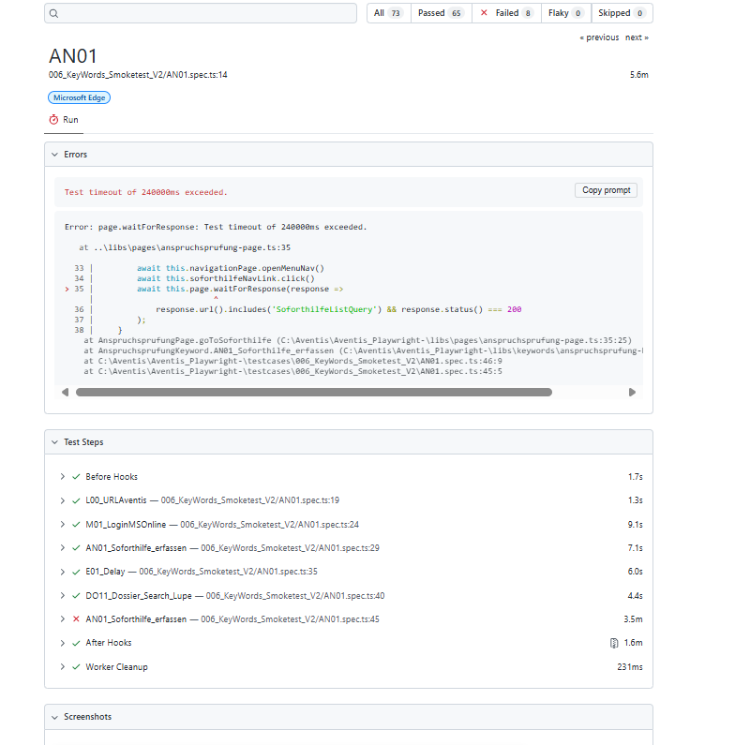
 |  | Schritt 3. die fehlermeldung ist nicht passend und er wartet studn

DO04b
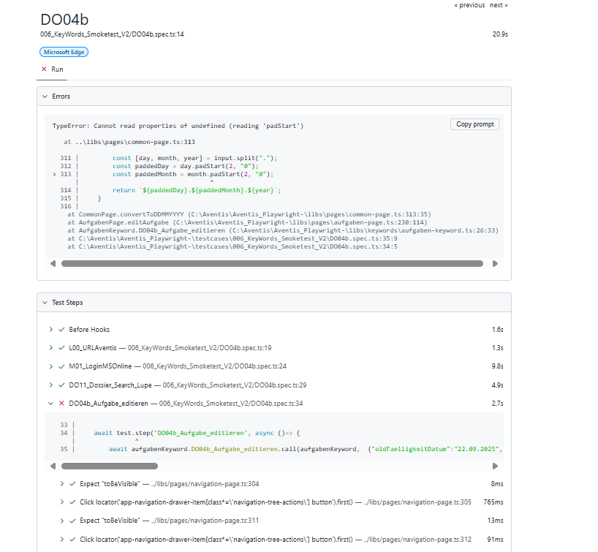
StepNumber | Action | TestData | Screenshot |  | video | 180000 | 10 |  |  |  |  |  |  |  |  |  |  |  |  |  |  |  |  |  |  |  |  |  |  | Testresult | 30.11.2024 10:46:37 | 30.11.2024 21:40:00 | 09.12.2024 17:45:26 | 28.03.2025 07:14:49 | 28.03.2025 10:25:49 | Hoch | 31.03.2025 18:57:12 | Hoch | 01.04.2025 00:27:19 | Hoch | 01.04.2025 23:50:20 | Hoch | 09.04.2025 14:35:45 | Hoch | 09.04.2025 20:54:34 | Hoch | 25.06.2025 19:45:42 | Hoch | 26.06.2025 08:23:51 | Hoch | 05.07.2025 02:04:53 | Hoch | 22.07.2025 05:11:20 | Hoch | 22.07.2025 15:36:51 | Message | 22.07.2025 18:44:05 | Message | 22.07.2025 22:30:01 | Message | 24.07.2025 02:30:17 | Message | 24.07.2025 17:55:15 | Message | 24.07.2025 19:37:23 | Message | 24.07.2025 23:36:24 | Message | 09.08.2025 04:54:00 | Message | 09.08.2025 14:38:53 | Message | 09.08.2025 21:56:16 | Message | 18.08.2025 15:31:20 | Message | 20.08.2025 10:02:58 | Message | 24.08.2025 15:36:50 | Message | 26.08.2025 11:41:22 | Message | 26.08.2025 13:36:43 | Message | 26.08.2025 16:55:49 | Message | 30.10.2025 03:23:00 | Message | 03.11.2025 13:58:05 | Message
1 | L00_URLAventis | {"url":p.aventisURL} |  |  |  |  |  |  |  |  |  |  |  |  |  |  |  |  |  |  |  |  |  |  |  |  |  |  |  |  | 1843 | 1809 | 1499 | 1647 | 1701 | 0.9 | 1654 | 0.9 | 1324 | 0.7 | 1490 | 0.8 | 1337 | 0.7 | 1895 | 1.0 | 1191 | 0.6 | 1162 | 0.6 | 569 | 0.3 | 1202 | 0.7 | 1340 |  | 1161 |  | 1204 |  | 1173 |  | 1197 |  | 1269 |  | 1185 |  | 2017 |  | 1734 |  | 1693 |  | 1158 |  | 1353 |  | 1522 |  | 1212 |  | 1154 |  | 1133 |  | 936 |  | 625
2 | M01_LoginMSOnline | {"username":"bern.sozialarbeiterin1a@diartis.ch","password":"SMze97-jkSJ59!F.","fullname":"Sozialarbeiterin 1A Bern","team":"Sozialarbeit Bern 1"} |  |  |  |  |  |  |  |  |  |  |  |  |  |  |  |  |  |  |  |  |  |  |  |  |  |  |  |  | 7280 | 6454 | 9842 | 8464 | 11707 | 1.6 | 9269 | 1.3 | 8490 | 1.2 | 9355 | 1.3 | 10019 | 1.4 | 9881 | 1.4 | 7394 | 1.0 | 7434 | 1.0 | 5055 | 0.7 | 7164 | 1.0 | 8880 |  | 7108 |  | 7031 |  | 6662 |  | 7114 |  | 7345 |  | 7044 |  | 6631 |  | 6827 |  | 6278 |  | 6985 |  | 10821 |  | 8095 |  | 8571 |  | 8312 |  | 8810 |  | 7844 |  | 6577
3 | DO11_Dossier_Search_Lupe | {"searchDossierOrKlient":p.DossierName1,"resultType":"Dossiers"} |  |  |  | {"searchDossierOrKlient": | p.DossierName1 | ,"resultType":"Dossiers"} |  |  |  |  |  |  |  |  |  |  |  |  |  |  |  |  |  |  |  |  |  |  | 11281 | 11822 | 10448 | 0 | 11062 | 1.0 | 11093 | 1.0 | 11091 | 1.0 | 10661 | 0.9 | 2501 | 0.2 | 2491 | 0.2 | 5025 | 0.4 | 5227 | 0.5 | 5660 | 0.5 | 5151 | 0.5 | 5615 |  | 5199 |  | 5362 |  | 5299 |  | 2908 |  | 2944 |  | 3231 |  | 5398 |  | 5232 |  | 5462 |  | 4929 |  | 4965 |  | 4631 |  | 5710 |  | 4895 |  | 4532 |  |  |  | 4720
4 | DO04b_Aufgabe_editieren | {"oldFaelligkeitDatum":"17.11.2025","oldAufgabenTitel":"Eine weniger wichtige Aufgabe_013","oldzugewiesenAn":"Bern Sozialarbeiterin 1B","zugewiesenAn":"Bern Sozialarbeiterin 1A","aufgabenTitel":"Ein Neuer Text als Titel 13","status":"In Arbeit","prio":"Wichtig","startDatum":"","notizen":"Eine sehr wichtige Notiz","checklistQtt":3,"checkList":"'Alles wird gut', 'Der Himmel ist blau', 'Das wasser ist grün'","verKnuepfung":"https://www.google.com/"} | Yes | {"oldFaelligkeitDatum":"17.11.2025","oldAufgabenTitel":"Eine weniger wichtige Aufgabe_013","oldzugewiesenAn":"Bern Sozialarbeiterin 1B","zugewiesenAn":"Bern Sozialarbeiterin 1A","aufgabenTitel":"Ein Neuer Text als Titel 13","status":"In Arbeit","prio":"Wichtig","startDatum":"","notizen":"Eine sehr wichtige Notiz","checklistQtt":3,"checkList":"'Alles wird gut', 'Der Himmel ist blau', 'Das wasser ist grün'","verKnuepfung":"https://www.google.com/"} |  | {"oldFaelligkeitDatum":" | 17.11.2025 | ","oldAufgabenTitel":" | Eine weniger wichtige Aufgabe_013 | ","oldzugewiesenAn":" | Bern Sozialarbeiterin 1B | ","zugewiesenAn":" | Bern Sozialarbeiterin 1A | ","aufgabenTitel":" | Ein Neuer Text als Titel 13 | ","status":" | In Arbeit | ","prio":" | Wichtig | ","startDatum":" | ","notizen":" | Eine sehr wichtige Notiz | ","checklistQtt": | 3 | ,"checkList":" | 'Alles wird gut', 'Der Himmel ist blau', 'Das wasser ist grün' | ","verKnuepfung":" | https://www.google.com/ | "} |  | 14292 | 13767 | 38938 | 227 | 15041 | 1.1 | 12330 | 0.9 | 11789 | 0.8 | 13177 | 0.9 | 11051 | 0.8 | 10357 | 0.7 | 5012 | 0.4 | 5665 | 0.4 | 4980 | 0.3 | 7748 | 0.5 | 9211 |  | 8416 |  | 8063 |  | 6704 |  | 7645 |  | 9768 |  | 8160 |  | 4941 |  | 4791 |  | 4941 |  | 5448 |  | 7865 |  | 4689 |  | 5041 |  | 6251 |  | 5732 |  | 9689 |  | 4744

 | Bug erfasst

DO04c
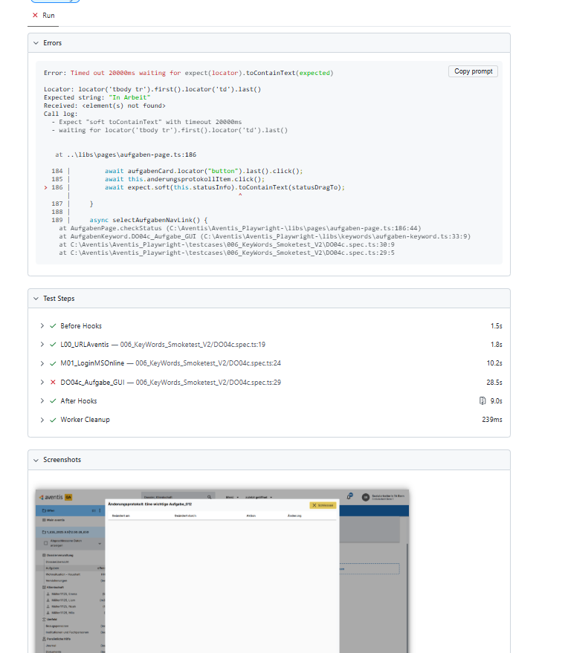
StepNumber | Action | TestData | Screenshot | video | 240000 | 10 |  |  |  |  |  |  |  |  | Testresult | 30.11.2024 10:46:37 | 30.11.2024 18:10:12 | 09.12.2024 17:45:26 | 28.03.2025 07:14:49 | 28.03.2025 10:25:49 | Message 28.03.2025 10:25:49 | 31.03.2025 18:57:12 | Hoch | 01.04.2025 00:27:19 | Hoch | 01.04.2025 23:50:20 | Hoch | 09.04.2025 14:35:45 | Hoch | 09.04.2025 20:54:34 | Hoch | 25.06.2025 19:45:42 | Hoch | 26.06.2025 08:23:51 | Hoch | 05.07.2025 02:04:53 | Hoch | 22.07.2025 05:11:20 | Hoch | 22.07.2025 15:36:51 | Message | 22.07.2025 18:44:05 | Message | 22.07.2025 22:30:01 | Message | 24.07.2025 02:30:17 | Message | 24.07.2025 17:55:15 | Message | 24.07.2025 19:37:23 | Message | 24.07.2025 23:36:25 | Message | 09.08.2025 04:54:00 | Message | 09.08.2025 14:38:53 | Message | 09.08.2025 21:56:16 | Message | 18.08.2025 15:31:20 | Message | 20.08.2025 10:02:58 | Message | 24.08.2025 15:36:50 | Message | 26.08.2025 11:41:22 | Message | 26.08.2025 13:36:43 | Message | 26.08.2025 16:55:49 | Message | 30.10.2025 03:23:00 | Message | 03.11.2025 13:58:05 | Message
1 | L00_URLAventis | {"url":p.aventisURL} |  |  |  |  |  |  |  |  |  |  |  |  |  | 2008 | 2225 | 1455 | 1743 | 1603 |  | 1472 | 0.7 | 1489 | 0.7 | 2061 | 1.0 | 1281 | 0.6 | 1307 | 0.7 | 1334 | 0.7 | 1203 | 0.6 | 624 | 0.3 | 1170 | 0.6 | 1415 |  | 1145 |  | 1169 |  | 1139 |  | 1198 |  | 1281 |  | 1173 |  | 1545 |  | 1868 |  | 1590 |  | 1055 |  | 1258 |  | 1606 |  | 1152 |  | 1095 |  | 1152 |  | 1079 |  | 610
2 | M01_LoginMSOnline | {"username":"bern.sozialarbeiterin1a@diartis.ch","password":"SMze97-jkSJ59!F.","fullname":"Sozialarbeiterin 1A Bern","team":"Sozialarbeit Bern 1"} |  |  |  |  |  |  |  |  |  |  |  |  |  | 6675 | 9137 | 9326 | 8900 | 11393 |  | 8805 | 1.3 | 8435 | 1.3 | 9904 | 1.5 | 9852 | 1.5 | 9133 | 1.4 | 7662 | 1.1 | 9617 | 1.4 | 5135 | 0.8 | 8275 | 1.2 | 8052 |  | 6935 |  | 7319 |  | 6870 |  | 7821 |  | 8047 |  | 7846 |  | 7329 |  | 6964 |  | 6596 |  | 6881 |  | 10586 |  | 7945 |  | 7948 |  | 8358 |  | 8379 |  | 7332 |  | 6527
4 | DO04c_Aufgabe_GUI | {"dossierBezeichnung":p.DossierName1,"zugewiesenAn":"Bern Sozialarbeiterin 1B","aufgabenTitel":"Eine wichtige Aufgabe_012","statusDragTo":"In Arbeit"} | yes | {"dossierBezeichnung":p.DossierName1,"zugewiesenAn":"Bern Sozialarbeiterin 1B","aufgabenTitel":"Eine wichtige Aufgabe_012","statusDragTo":"In Arbeit"} |  | {"dossierBezeichnung": | p.DossierName1 | ,"zugewiesenAn":" | Bern Sozialarbeiterin 1B | ","aufgabenTitel":" | Eine wichtige Aufgabe_012 | ","statusDragTo":" | In Arbeit | "} |  | 16314 | 17112 | 18444 | 0 | 17868 |  | 17379 | 1.1 | 15936 | 1.0 | 16902 | 1.0 | 11598 | 0.7 | 9118 | 0.6 | 7516 | 0.5 | 7742 | 0.5 | 14096 | 0.9 | 8041 | 0.5 | 15247 |  | 7858 |  | 8590 |  | 10525 |  | 6159 |  | 6235 |  | 6206 |  | 14649 |  | 13655 |  | 8387 |  | 16486 |  | 0 | Error: [31mTimed out 20000ms waiting for [39m[2mexpect([22m[31mlocator[39m[2m).[22mtoContainText[2m([22m[32mexpected[39m[2m)[22mLocator: locator('tbody tr').first().locator('td').last()Expected string: [32m"In Arbeit"[39mReceived string: [31m"Dossier 1_E2E_2025.8.20|8:33:58_900, Fälligkeitsdatum 31.08.2025, Priorität Mittel, Status Nicht begonnen, Titel Eine wichtige Aufgabe_012, Erstellt durch Bern Sozialarbeiterin 1A, Zugewiesen Bern Sozialarbeiterin 1A"[39mCall log:[2m - Expect "soft toContainText" with timeout 20000ms[22m[2m - waiting for locator('tbody tr').first().locator('td').last()[22m[2m 21 × locator resolved to <td>…</td>[22m[2m - unexpected value "Dossier 1_E2E_2025.8.20|8:33:58_900, Fälligkeitsdatum 31.08.2025, Priorität Mittel, Status Nicht begonnen, Titel Eine wichtige Aufgabe_012, Erstellt durch Bern Sozialarbeiterin 1A, Zugewiesen Bern Sozialarbeiterin 1A"[22m Screenshots: C:\Aventis\Aventis_Playwright-\test-results\videos\006_KeyWords_Smoketest_V2-DO04c-DO04c-Microsoft-Edge\test-failed-1.png Videos: C:\Aventis\Aventis_Playwright-\test-results\videos\006_KeyWords_Smoketest_V2-DO04c-DO04c-Microsoft-Edge\video.webm | 8485 |  | 8236 |  | 0 | Error: [31mTimed out 20000ms waiting for [39m[2mexpect([22m[31mlocator[39m[2m).[22mtoContainText[2m([22m[32mexpected[39m[2m)[22mLocator: locator('tbody tr').first().locator('td').last()Expected string: [32m"In Arbeit"[39mReceived string: [31m"Dossier 1_E2E_2025.8.26|12:35:13_642, Fälligkeitsdatum 07.09.2025, Priorität Mittel, Status Nicht begonnen, Titel Eine wichtige Aufgabe_012, Erstellt durch Bern Sozialarbeiterin 1A, Zugewiesen Bern Sozialarbeiterin 1A"[39mCall log:[2m - Expect "soft toContainText" with timeout 20000ms[22m[2m - waiting for locator('tbody tr').first().locator('td').last()[22m[2m 19 × locator resolved to <td>…</td>[22m[2m - unexpected value "Dossier 1_E2E_2025.8.26|12:35:13_642, Fälligkeitsdatum 07.09.2025, Priorität Mittel, Status Nicht begonnen, Titel Eine wichtige Aufgabe_012, Erstellt durch Bern Sozialarbeiterin 1A, Zugewiesen Bern Sozialarbeiterin 1A"[22m Screenshots: C:\Aventis\Aventis_Playwright-\test-results\videos\006_KeyWords_Smoketest_V2-DO04c-DO04c-Microsoft-Edge\test-failed-1.png Videos: C:\Aventis\Aventis_Playwright-\test-results\videos\006_KeyWords_Smoketest_V2-DO04c-DO04c-Microsoft-Edge\video.webm | 8238 |  | 0 | Error: The database did not respond within the expected time frame.[2mexpect([22m[31mlocator[39m[2m).[22mtoBeVisible[2m([22m[2m)[22m failedLocator: locator('tbody tr').first().locator('td').last()Expected: visibleTimeout: 5000msError: element(s) not foundCall log:[2m - The database did not respond within the expected time frame. with timeout 5000ms[22m[2m - waiting for locator('tbody tr').first().locator('td').last()[22m Screenshots: C:\Aventis_Playwright\test-results\videos\006_KeyWords_Smoketest_V2-DO04c-DO04c-Microsoft-Edge\test-failed-1.png | 0 | Error: locator.hover: Target page, context or browser has been closedCall log:[2m - waiting for locator('app-aufgabe-card:has-text(\'Eine wichtige Aufgabe_012\'):has-text(\'Bern Sozialarbeiterin 1A\')').first()[22m Screenshots: C:\Aventis_Playwright\test-results\videos\006_KeyWords_Smoketest_V2-DO04c-DO04c-Microsoft-Edge\test-failed-1.png

DO12b
StepNumber | Action | TestData | Screenshot |  | video | 240000 | 10 |  |  |  |  |  |  |  |  |  |  | Testresult | 30.11.2024 10:46:37 | 30.11.2024 18:10:12 | 09.12.2024 14:55:44 | 09.12.2024 17:42:05 | 28.03.2025 07:14:49 | 28.03.2025 10:25:49 | Message 28.03.2025 10:25:49 | 31.03.2025 18:57:12 | Hoch | 01.04.2025 00:27:19 | Hoch | 01.04.2025 23:50:20 | Hoch | 09.04.2025 14:35:45 | Hoch | 25.06.2025 19:45:42 | Hoch | 26.06.2025 08:23:51 | Hoch | 05.07.2025 02:04:53 | Hoch | 22.07.2025 05:11:20 | Hoch | 22.07.2025 15:36:51 | Message | 22.07.2025 18:44:05 | Message | 22.07.2025 22:30:01 | Message | 24.07.2025 02:30:17 | Message | 24.07.2025 08:55:15 | Message | 24.07.2025 17:55:15 | Message | 24.07.2025 19:37:23 | Message | 24.07.2025 23:36:25 | Message | 09.08.2025 04:54:00 | Message | 09.08.2025 14:38:53 | Message | 09.08.2025 21:56:16 | Message | 18.08.2025 15:31:20 | Message | 20.08.2025 10:02:58 | Message | 24.08.2025 15:36:50 | Message | 26.08.2025 11:41:22 | Message | 26.08.2025 13:36:43 | Message | 26.08.2025 16:55:49 | Message | 30.10.2025 03:23:00 | Message | 03.11.2025 13:58:05 | Message
1 | L00_URLAventis | {"url":p.aventisURL} |  |  |  |  |  |  |  |  |  |  |  |  |  |  |  |  | 1402 | 1402 | 1402 | 1402 | 1561 | 1685 |  | 1463 | #NAME? | 1305 | 0.9 | 1478 | 1.1 | 1482 | 1.1 | 1088 | 0.8 | 1323 | 0.9 | 559 | 0.4 | 1259 | 0.9 | 1605 |  | 1116 |  | 1325 |  | 1225 |  | 1060 |  | 1030 |  | 1106 |  | 1157 |  | 1656 |  | 1629 |  | 1703 |  | 1087 |  | 1142 |  | 1568 |  | 1162 |  | 1110 |  | 1176 |  | 907 |  | 536
2 | M01_LoginMSOnline | {"username":"bern.sozialarbeiterin1a@diartis.ch","password":"SMze97-jkSJ59!F.","fullname":"Sozialarbeiterin 1A Bern","team":"Sozialarbeit Bern 1"} |  |  |  |  |  |  |  |  |  |  |  |  |  |  |  |  | 8460 | 8460 | 8460 | 8460 | 8898 | 10952 |  | 9635 | 1.1 | 8986 | 1.1 | 9596 | 1.1 | 10931 | 1.3 | 7630 | 0.9 | 7005 | 0.8 | 5208 | 0.6 | 7310 | 0.9 | 8057 |  | 6836 |  | 7783 |  | 6569 |  | 7902 |  | 7291 |  | 7215 |  | 7307 |  | 6318 |  | 6370 |  | 6856 |  | 7134 |  | 9065 |  | 7714 |  | 8739 |  | 9761 |  | 10891 |  | 7780 |  | 6454
4 | DO12b_DossierMenge_Zustaendigkeit_aendern | {"aktuelleZust":"Bern Sozialarbeiterin 1A","neuZust":"Bern Sozialarbeiterin 1B","gueltigAb":"05.11.2025","eintrUeberschrX":"x","offeneAufgUebertrX":"x"} | Yes | {"aktuelleZust":"Bern Sozialarbeiterin 1A","neuZust":"Bern Sozialarbeiterin 1B","gueltigAb":"05.11.2025","eintrUeberschrX":"x","offeneAufgUebertrX":"x"} | {"aktuelleZust":" | Bern Sozialarbeiterin 1A | ","neuZust":" | Bern Sozialarbeiterin 1B | ","gueltigAb":" | 05.11.2025 | ","eintrUeberschrX":" | x | ","offeneAufgUebertrX":" | x | "} |  |  |  | 6178 | 6178 | 6178 | 6178 | 6833 | 5285 |  | 3943 | 0.6 | 4101 | 0.7 | 3887 | 0.6 | 0 | 0.0 | 4143 | 0.7 | 6677 | 1.1 | 7454 | 1.2 | 0 | 0.0 | 5200 |  | 5191 |  | 6277 |  | 0 | Error: page.waitForResponse: Test timeout of 1200000ms exceeded. Screenshots: C:\Aventis\Aventis_Playwright-\test-results\videos\006_KeyWords_Smoketest_V2-DO12b-DO12b-Microsoft-Edge\test-failed-1.png Videos: C:\Aventis\Aventis_Playwright-\test-results\videos\006_KeyWords_Smoketest_V2-DO12b-DO12b-Microsoft-Edge\video.webm | 84140 |  | 0 | Error: page.waitForResponse: Test timeout of 1200000ms exceeded. Screenshots: C:\Aventis\Aventis_Playwright-\test-results\videos\006_KeyWords_Smoketest_V2-DO12b-DO12b-Microsoft-Edge\test-failed-1.png Videos: C:\Aventis\Aventis_Playwright-\test-results\videos\006_KeyWords_Smoketest_V2-DO12b-DO12b-Microsoft-Edge\video.webm | 0 | Error: locator.click: Target page, context or browser has been closedCall log:[2m - waiting for getByRole('option', { name: 'Bern Sozialarbeiterin 1B' })[22m Videos: C:\Aventis\Aventis_Playwright-\test-results\videos\006_KeyWords_Smoketest_V2-DO12b-DO12b-Microsoft-Edge\video.webm | 0 | Error: page.waitForResponse: Test timeout of 1200000ms exceeded. Screenshots: C:\Aventis\Aventis_Playwright-\test-results\videos\006_KeyWords_Smoketest_V2-DO12b-DO12b-Microsoft-Edge\test-failed-1.png Videos: C:\Aventis\Aventis_Playwright-\test-results\videos\006_KeyWords_Smoketest_V2-DO12b-DO12b-Microsoft-Edge\video.webm | 20323 |  | 0 | Error: [31mTimed out 20000ms waiting for [39m[2mexpect([22m[31mlocator[39m[2m).[22mtoHaveText[2m([22m[32mexpected[39m[2m)[22mLocator: getByRole('cell', { name: /Zeilen ausgewählt|Lignes sélectionnées/i })Expected pattern: [32m/0 Zeilen ausgewählt|0 Lignes sélectionnées/i[39mReceived string: [31m" 1223 Zeilen ausgewählt "[39mCall log:[2m - Expect "soft toHaveText" with timeout 20000ms[22m[2m - waiting for getByRole('cell', { name: /Zeilen ausgewählt|Lignes sélectionnées/i })[22m[2m 15 × locator resolved to <td colspan="6" role="cell" mat-footer-cell="" _ngcontent-ng-c4231629664="" class="mat-mdc-footer-cell mdc-data-table__cell cdk-footer-cell cdk-column-selected mat-column-selected ng-star-inserted"> 1223 Zeilen ausgewählt </td>[22m[2m - unexpected value " 1223 Zeilen ausgewählt "[22m Screenshots: C:\Aventis\Aventis_Playwright-\test-results\videos\006_KeyWords_Smoketest_V2-DO12b-DO12b-Microsoft-Edge\test-failed-1.png Videos: C:\Aventis\Aventis_Playwright-\test-results\videos\006_KeyWords_Smoketest_V2-DO12b-DO12b-Microsoft-Edge\video.webm | 0 | Error: [31mTimed out 20000ms waiting for [39m[2mexpect([22m[31mlocator[39m[2m).[22mtoHaveText[2m([22m[32mexpected[39m[2m)[22mLocator: getByRole('cell', { name: /Zeilen ausgewählt|Lignes sélectionnées/i })Expected pattern: [32m/0 Zeilen ausgewählt|0 Lignes sélectionnées/i[39mReceived string: [31m" 2456 Zeilen ausgewählt "[39mCall log:[2m - Expect "soft toHaveText" with timeout 20000ms[22m[2m - waiting for getByRole('cell', { name: /Zeilen ausgewählt|Lignes sélectionnées/i })[22m[2m 8 × locator resolved to <td colspan="6" role="cell" mat-footer-cell="" _ngcontent-ng-c4231629664="" class="mat-mdc-footer-cell mdc-data-table__cell cdk-footer-cell cdk-column-selected mat-column-selected ng-star-inserted"> 2456 Zeilen ausgewählt </td>[22m[2m - unexpected value " 2456 Zeilen ausgewählt "[22m Screenshots: C:\Aventis\Aventis_Playwright-\test-results\videos\006_KeyWords_Smoketest_V2-DO12b-DO12b-Microsoft-Edge\test-failed-1.png Videos: C:\Aventis\Aventis_Playwright-\test-results\videos\006_KeyWords_Smoketest_V2-DO12b-DO12b-Microsoft-Edge\video.webm | 24542 |  | 0 | Error: [31mTimed out 20000ms waiting for [39m[2mexpect([22m[31mlocator[39m[2m).[22mtoHaveText[2m([22m[32mexpected[39m[2m)[22mLocator: getByRole('cell', { name: /Zeilen ausgewählt|Lignes sélectionnées/i })Expected pattern: [32m/0 Zeilen ausgewählt|0 Lignes sélectionnées/i[39mReceived string: [31m" 2681 Zeilen ausgewählt "[39mCall log:[2m - Expect "soft toHaveText" with timeout 20000ms[22m[2m - waiting for getByRole('cell', { name: /Zeilen ausgewählt|Lignes sélectionnées/i })[22m[2m 7 × locator resolved to <td colspan="6" role="cell" mat-footer-cell="" _ngcontent-ng-c4231629664="" class="mat-mdc-footer-cell mdc-data-table__cell cdk-footer-cell cdk-column-selected mat-column-selected ng-star-inserted"> 2681 Zeilen ausgewählt </td>[22m[2m - unexpected value " 2681 Zeilen ausgewählt "[22m Screenshots: C:\Aventis\Aventis_Playwright-\test-results\videos\006_KeyWords_Smoketest_V2-DO12b-DO12b-Microsoft-Edge\test-failed-1.png Videos: C:\Aventis\Aventis_Playwright-\test-results\videos\006_KeyWords_Smoketest_V2-DO12b-DO12b-Microsoft-Edge\video.webm | 66229 |  | 0 | Error: page.waitForResponse: Target page, context or browser has been closed Videos: C:\Aventis\Aventis_Playwright-\test-results\videos\006_KeyWords_Smoketest_V2-DO12b-DO12b-Microsoft-Edge\video.webm | 29214 |  | 23170 |  | 74863 |  | 55505
5 | DO12b_DossierMenge_Zustaendigkeit_aendern | {"aktuelleZust":"Bern Sozialarbeiterin 1B","neuZust":"Bern Sozialarbeiterin 1A","gueltigAb":"05.11.2025","eintrUeberschrX":"x","offeneAufgUebertrX":"x"} | Yes | {"aktuelleZust":"Bern Sozialarbeiterin 1B","neuZust":"Bern Sozialarbeiterin 1A","gueltigAb":"05.11.2025","eintrUeberschrX":"x","offeneAufgUebertrX":"x"} | {"aktuelleZust":" | Bern Sozialarbeiterin 1B | ","neuZust":" | Bern Sozialarbeiterin 1A | ","gueltigAb":" | 05.11.2025 | ","eintrUeberschrX":" | x | ","offeneAufgUebertrX":" | x | "} |  |  |  | 6178 | 6178 | 6178 | 6178 | 3597 | 3597 | 3597 | 3597 | 0.6 | 0 | 0.0 | 0 | 0.0 | 11779 | 1.9 | 3597 | 0.6 | 3655 | 0.6 | 5773 | 0.9 | 0 | 0.0 | 5593 |  | 2991 |  | 3960 |  | 270 |  | 0 | Error: locator.click: Test ended.Call log:[2m - waiting for getByTestId('button-import').first()[22m[2m - locator resolved to <button disabled="true" mat-flat-button="" data-cy="button-import" data-testid="button-import" _ngcontent-ng-c4231629664="" mat-ripple-loader-class-name="mat-mdc-button-ripple" class="primary mdc-button mdc-button--unelevated mat-mdc-unelevated-button mat-unthemed mat-mdc-button-base mat-mdc-button-disabled">…</button>[22m[2m - attempting click action[22m[2m 2 × waiting for element to be visible, enabled and stable[22m[2m - element is not enabled[22m[2m - retrying click action[22m[2m - waiting 20ms[22m[2m - waiting for element to be visible, enabled and stable[22m[2m - element is not enabled[22m[2m - retrying click action[22m[2m - waiting 100ms[22m[2m - waiting for element to be visible, enabled and stable[22m[2m - element is not stable[22m[2m - retrying click action[22m[2m - waiting 100ms[22m[2m 6 × waiting for element to be visible, enabled and stable[22m[2m - element is not enabled[22m[2m - retrying click action[22m[2m - waiting 500ms[22m[2m 3 × waiting for element to be visible, enabled and stable[22m[2m - element is not stable[22m[2m - retrying click action[22m[2m - waiting 500ms[22m[2m 2 × waiting for element to be visible, enabled and stable[22m[2m - element is not enabled[22m[2m - retrying click action[22m[2m - waiting 500ms[22m[2m - waiting for element to be visible, enabled and stable[22m[2m - element is not stable[22m[2m 315 × retrying click action[22m[2m - waiting 500ms[22m[2m - waiting for element to be visible, enabled and stable[22m[2m - element is not enabled[22m[2m - retrying click action[22m[2m - waiting 500ms[22m[2m - waiting for element to be visible, enabled and stable[22m Screenshots: C:\Aventis\Aventis_Playwright-\test-results\videos\006_KeyWords_Smoketest_V2-DO12b-DO12b-Microsoft-Edge\test-failed-1 | 296 |  | 211 |  | 322 |  | 26866 |  | 29275 |  | 26966 |  | 10333 |  | 28560 |  | 0 | Error: page.waitForResponse: Target page, context or browser has been closed Videos: C:\Aventis\Aventis_Playwright-\test-results\videos\006_KeyWords_Smoketest_V2-DO12b-DO12b-Microsoft-Edge\video.webm | 237 |  | 25756 |  | 21940 |  | 20696 |  | 23202

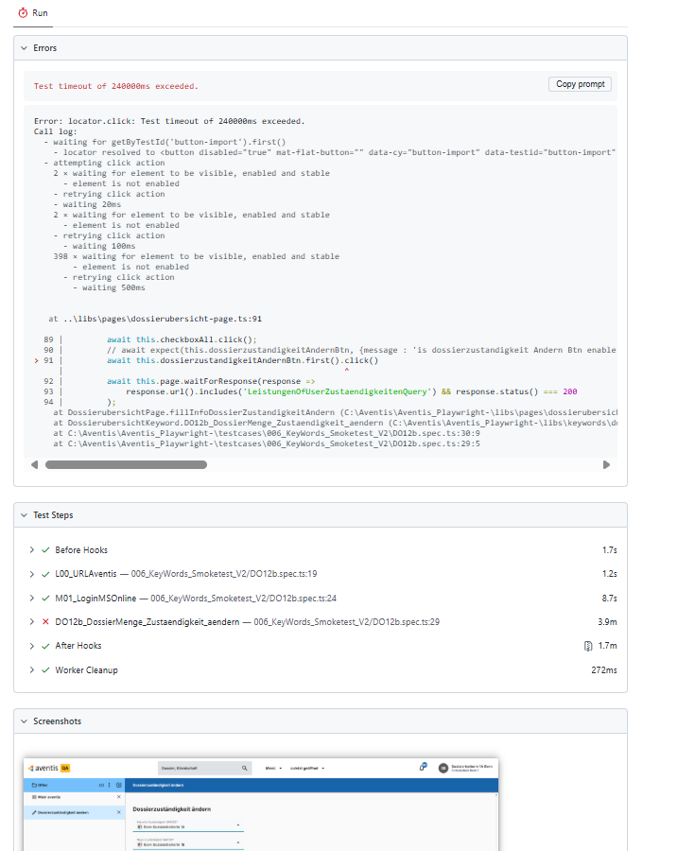
 |  |  |  |  |  |  |  |  |  |  |  |  |  |  |  | 371 | 415 | 311

KO01
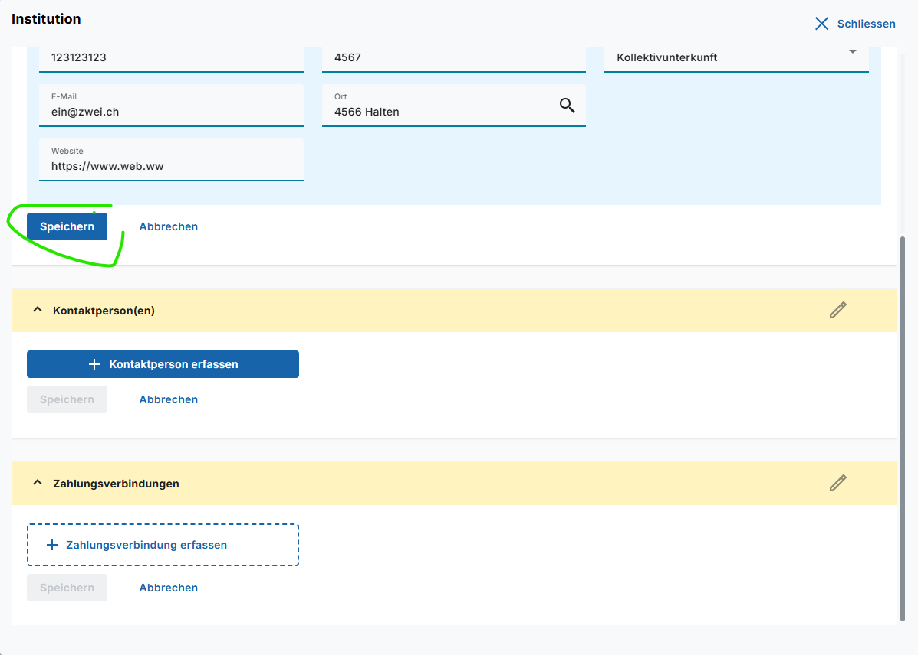
StepNumber | Action | TestData | Screenshot |  | video | 240000 | 10 |  |  |  |  |  |  |  |  |  |  |  |  |  |  |  |  |  |  |  |  |  |  |  |  | Testresult | 30.11.2024 10:46:37 | 30.11.2024 18:10:12 | 30.11.2024 21:40:00 | 09.12.2024 14:55:44 | 28.03.2025 10:25:49 | Hoch | 31.03.2025 18:57:12 | Hoch | 01.04.2025 00:27:19 | Hoch | 01.04.2025 23:50:20 | Hoch | 09.04.2025 14:35:45 | Hoch | 09.04.2025 20:54:34 | Hoch | 25.06.2025 19:45:42 | Hoch | 26.06.2025 08:23:51 | Hoch | 05.07.2025 02:04:53 | Hoch | 22.07.2025 05:11:20 | Hoch | 22.07.2025 15:36:51 | Message | 22.07.2025 18:44:05 | Message | 22.07.2025 22:30:01 | Message | 24.07.2025 02:30:17 | Message | 24.07.2025 17:55:15 | Message | 24.07.2025 19:37:23 | Message | 24.07.2025 23:36:25 | Message | 09.08.2025 04:54:00 | Message | 09.08.2025 14:38:53 | Message | 09.08.2025 21:56:16 | Message | 18.08.2025 15:31:20 | Message | 20.08.2025 10:02:58 | Message | 24.08.2025 15:36:50 | Message | 26.08.2025 11:41:22 | Message | 26.08.2025 13:36:43 | Message | 26.08.2025 16:55:49 | Message | 30.10.2025 03:23:00 | Message | 03.11.2025 13:58:05 | Message
1 | L00_URLAventis | {"url":p.aventisURL} |  |  |  |  |  |  |  |  |  |  |  |  |  |  |  |  |  |  |  |  |  |  |  |  |  |  |  |  |  |  | 2146 | 2215 | 1985 | 1592 | 1803 | 0.9 | 1599 | 0.8 | 1835 | 0.9 | 1533 | 0.8 | 2445 | 1.2 | 1436 | 0.7 | 1111 | 0.6 | 1358 | 0.7 | 568 | 0.3 | 1159 | 0.6 | 1440 |  | 1758 |  | 1208 |  | 1188 |  | 1215 |  | 1243 |  | 1148 |  | 1811 |  | 1761 |  | 1677 |  | 1114 |  | 1434 |  | 1673 |  | 1097 |  | 1195 |  | 1200 |  | 949 |  | 577
2 | M01_LoginMSOnline | {"username":"aventis-test-aml@diartis.ch","password":"E7Qr=3cTiz$8Q!","fullname":"Test AmtsleiterIn Aventis","team":"Superuser"} |  |  |  |  |  |  |  |  |  |  |  |  |  |  |  |  |  |  |  |  |  |  |  |  |  |  |  |  |  |  | 8957 | 6629 | 6580 | 9895 | 9724 | 1.5 | 9809 | 1.5 | 9075 | 1.4 | 8820 | 1.3 | 16480 | 2.5 | 8496 | 1.3 | 7536 | 1.1 | 10478 | 1.6 | 4944 | 0.8 | 7028 | 1.1 | 8003 |  | 7248 |  | 8919 |  | 6986 |  | 7133 |  | 6895 |  | 6926 |  | 7119 |  | 10110 |  | 8680 |  | 6956 |  | 8685 |  | 7949 |  | 7207 |  | 8206 |  | 8033 |  | 8329 |  | 8371
3 | E01_Delay | {"Pause":"2000"} |  |  |  |  |  |  |  |  |  |  |  |  |  |  |  |  |  |  |  |  |  |  |  |  |  |  |  |  |  |  | 4779 | 1.0 | 4761 | 1.0 |  | 0.0 |  | 0.0 |  | 0.0 |  | 0.0 |  | 0.0 |  | 0.0 |  | 0.0 |  | 0.0 |  |  |  |  |  |  |  |  |  |  |  |  |  |  |  |  |  |  |  |  |  |  |  |  |  |  |  |  |  |  |  |  |  |  |  |  | 2011 |  | 2010
4 | KO01_Institution_erfassen | {"instName":"Testinstitut_403","namenZusatz":"Inst.","zusatz":"am","strasse":"Strasse","hausNum":"12","telNummer":"123123123","email":"ein@zwei.ch","ort":"4566 Halten","postfach":"4567","website":"https://www.web.ww","typisierung":"Kollektivunterkunft","gueltigVon":"24.05.2024","gueltigBis":"31.12.2030"} | Yes | {"instName":"Testinstitut_403","namenZusatz":"Inst.","zusatz":"am","strasse":"Strasse","hausNum":"12","telNummer":"123123123","email":"ein@zwei.ch","ort":"4566 Halten","postfach":"4567","website":"https://www.web.ww","typisierung":"Kollektivunterkunft","gueltigVon":"24.05.2024","gueltigBis":"31.12.2030"} | {"instName":" | Testinstitut_403 | ","namenZusatz":" | Inst. | ","zusatz":" | am | ","strasse":" | Strasse | ","hausNum":" | 12 | ","telNummer":" | 123123123 | ","email":" | ein@zwei.ch | ","ort":" | 4566 Halten | ","postfach":" | 4567 | ","website":" | https://www.web.ww | ","typisierung":" | Kollektivunterkunft | ","gueltigVon":" | 24.05.2024 | ","gueltigBis":" | 31.12.2030 | "} |  | 13211 | 11174 | 11102 | 9517 | 10674 | 1.0 | 10801 | 1.0 | 9713 | 0.9 | 10017 | 0.9 | 15233 | 1.4 | 8280 | 0.7 | 7554 | 0.7 | 10660 | 1.0 | 6873 | 0.6 | 12950 | 1.2 | 9248 |  | 8956 |  | 10271 |  | 7656 |  | 7603 |  | 8028 |  | 7801 |  | 9626 |  | 10329 |  | 9778 |  | 9413 |  | 9204 |  | 8164 |  | 8515 |  | 198914 |  | 10507 |  | 11132 |  | 11335
3 | E01_Delay | {"Pause":"2000"} |  |  |  |  |  |  |  |  |  |  |  |  |  |  |  |  |  |  |  |  |  |  |  |  |  |  |  |  |  |  | 4779 | 1.0 | 4761 | 1.0 |  | 0.0 |  | 0.0 |  | 0.0 |  | 0.0 |  | 0.0 |  | 0.0 |  | 0.0 |  | 0.0 |  |  |  |  |  |  |  |  |  |  |  |  |  |  |  |  |  |  |  |  |  |  |  |  |  |  |  |  |  |  |  |  |  |  |  |  | 2018 |  | 2002

 |  | name wird manchmal nicht gefüllt |  |  |  |  |  |  |  |  |  |  |  |  |  |  |  |  |  |  |  |  |  |  |  |  |  |  |  |  |  |  |  |  |  |  |  |  |  |  |  |  |  |  |  |  |  |  |  |  |  |  |  |  |  |  |  |  |  |  |  |  |  |  |  |  |  |  |  |  |  |  |  |  | 20.135

 |  | Menu eintrag wird nicht geöffnet ?

R03
StepNumber | Action | TestData | Screenshot |  | video | 60000 | 10 |  |  |  |  |  |  | Testresult | 30.11.2024 10:46:37 | 30.11.2024 18:10:12 | 30.11.2024 21:40:00 | 09.12.2024 14:55:44 | 28.03.2025 10:25:49 | Message 28.03.2025 10:25:49 | 31.03.2025 18:57:12 | Message 31.03.2025 18:57:12 | 01.04.2025 00:27:19 | Message 01.04.2025 00:27:19 | 01.04.2025 23:50:20 | Hoch | 09.04.2025 14:35:45 | Hoch | 09.04.2025 20:54:34 | Hoch | 25.06.2025 19:45:42 | Hoch | 26.06.2025 08:23:51 | Hoch | 05.07.2025 02:04:53 | Hoch | 22.07.2025 15:36:51 | Message | 22.07.2025 18:44:05 | Message | 22.07.2025 22:30:01 | Message | 24.07.2025 02:30:17 | Message | 24.07.2025 17:55:15 | Message | 24.07.2025 19:37:23 | Message | 24.07.2025 23:36:25 | Message | 09.08.2025 04:54:00 | Message | 09.08.2025 14:38:53 | Message | 09.08.2025 21:56:16 | Message | 18.08.2025 15:31:20 | Message | 20.08.2025 10:02:58 | Message | 24.08.2025 15:36:50 | Message | 26.08.2025 11:41:22 | Message | 26.08.2025 13:36:43 | Message | 26.08.2025 16:55:49 | Message | 30.10.2025 03:23:00 | Message | 03.11.2025 13:58:05 | Message
1 | L00_URLAventis | {"url":p.aventisURL} |  |  |  |  |  |  |  |  |  |  |  |  | 1954 | 2057 | 1460 | 1726 | 1588 |  | 1521 |  | 1386 |  | 1335 | 0.7 | 2901 | 1.5 | 1212 | 0.6 | 1400 | 0.7 | 1089 | 0.6 | 594 | 0.3 | 1480 |  | 1148 |  | 1190 |  | 1246 |  | 1164 |  | 1197 |  | 1184 |  | 1725 |  | 1675 |  | 1694 |  | 1138 |  | 1255 |  | 1517 |  | 1128 |  | 1224 |  | 1197 |  | 839 |  | 451
2 | M01_LoginMSOnline | {"username":"bern.sozialarbeiterin1a@diartis.ch","password":"SMze97-jkSJ59!F.","fullname":"Sozialarbeiterin 1A Bern","team":"Sozialarbeit Bern 1"} |  |  |  |  |  |  |  |  |  |  |  |  | 8026 | 6277 | 6623 | 9407 | 9043 |  | 9997 |  | 8645 |  | 7901 | 1.0 | 19217 | 2.4 | 8832 | 1.1 | 7483 | 0.9 | 7153 | 0.9 | 5375 | 0.7 | 7123 |  | 6961 |  | 7289 |  | 6971 |  | 6679 |  | 7976 |  | 7512 |  | 6595 |  | 7042 |  | 7158 |  | 6514 |  | 9153 |  | 7682 |  | 7680 |  | 9718 |  | 8706 |  | 7271 |  | 6392
4 | R03_RahmenBudget_Kennzahlen_pruefen | {"dossier":p.DossierName1,"unterstBetrag":2882,"valutaTerminNext":"Anspruch Januar 2026`,"valutaDatum":"31.12.2025"} | Yes | {"dossier":p.DossierName1,"unterstBetrag":2882,"valutaTerminNext":"Anspruch Januar 2026`,"valutaDatum":"31.12.2025"} | {"dossier": | p.DossierName1 | ,"unterstBetrag": | 2882 | ,"valutaTerminNext":" | Anspruch Januar 2026 | `,"valutaDatum":" | 31.12.2025 | "} |  | 16026 | 0 | 16026 | 16918 | 0 | Error: [31mTimed out 5000ms waiting for [39m[2mexpect([22m[31mlocator[39m[2m).[22mtoBeVisible[2m()[22mLocator: locator('app-naechste-faelligkeiten-sidesheet').filter({ hasText: 'Anspruch Januar 2025 31.12.2025' }).first()Expected: visibleReceived: <element(s) not found>Call log:[2m - expect.soft.toBeVisible with timeout 5000ms[22m[2m - waiting for locator('app-naechste-faelligkeiten-sidesheet').filter({ hasText: 'Anspruch Januar 2025 31.12.2025' }).first()[22m Video: C:\KeyWordAventis\Key005\Aventis_PlaywrightDEV\test-results\videos\006_KeyWords_Smoketest-R03-R03-Microsoft-Edge\video.webm | 0 |  | 0 |  | 14874 | 0.9 | 0 | 0.0 | 8908 | 0.6 | 8892 | 0.6 | 8818 | 0.6 | 8330 | 0.5 | 9853 |  | 9158 |  | 9401 |  | 9006 |  | 6174 |  | 7365 |  | 6507 |  | 0 | Error: locator.click: Test timeout of 1200000ms exceeded.Call log:[2m - waiting for getByTestId('RahmenbudgetRoute')[22m Screenshots: C:\Aventis\Aventis_Playwright-\test-results\videos\006_KeyWords_Smoketest_V2-R03-R03-Microsoft-Edge\test-failed-1.png Videos: C:\Aventis\Aventis_Playwright-\test-results\videos\006_KeyWords_Smoketest_V2-R03-R03-Microsoft-Edge\video.webm | 0 | Error: [31mTimed out 20000ms waiting for [39m[2mexpect([22m[31mlocator[39m[2m).[22mtoHaveText[2m([22m[32mexpected[39m[2m)[22mLocator: locator('div[class=\'kennzahlen-grid-row\'] div[class=\'currency\']')Expected string: [32m"2’[7m9[27m82.00"[39mReceived string: [31m"2’[7m8[27m82.00"[39mCall log:[2m - Expect "soft toHaveText" with timeout 20000ms[22m[2m - waiting for locator('div[class=\'kennzahlen-grid-row\'] div[class=\'currency\']')[22m[2m 23 × locator resolved to <div class="currency" _ngcontent-ng-c250772117="">2’882.00</div>[22m[2m - unexpected value "2’882.00"[22m Screenshots: C:\Aventis\Aventis_Playwright-\test-results\videos\006_KeyWords_Smoketest_V2-R03-R03-Microsoft-Edge\test-failed-1.png Videos: C:\Aventis\Aventis_Playwright-\test-results\videos\006_KeyWords_Smoketest_V2-R03-R03-Microsoft-Edge\video.webm | 9777 |  | 9147 |  | 9528 |  | 0 | Error: [31mTimed out 20000ms waiting for [39m[2mexpect([22m[31mlocator[39m[2m).[22mtoHaveText[2m([22m[32mexpected[39m[2m)[22mLocator: locator('div[class=\'kennzahlen-grid-row\'] div[class=\'currency\']')Expected string: [32m"[7m2’9[27m82.00"[39mReceived string: [31m"[7m3’3[27m82.00"[39mCall log:[2m - Expect "soft toHaveText" with timeout 20000ms[22m[2m - waiting for locator('div[class=\'kennzahlen-grid-row\'] div[class=\'currency\']')[22m[2m 23 × locator resolved to <div class="currency" _ngcontent-ng-c250772117="">3’382.00</div>[22m[2m - unexpected value "3’382.00"[22m Screenshots: C:\Aventis\Aventis_Playwright-\test-results\videos\006_KeyWords_Smoketest_V2-R03-R03-Microsoft-Edge\test-failed-1.png Videos: C:\Aventis\Aventis_Playwright-\test-results\videos\006_KeyWords_Smoketest_V2-R03-R03-Microsoft-Edge\video.webm | 0 | Error: [31mTimed out 20000ms waiting for [39m[2mexpect([22m[31mlocator[39m[2m).[22mtoHaveText[2m([22m[32mexpected[39m[2m)[22mLocator: locator('div[class=\'kennzahlen-grid-row\'] div[class=\'currency\']')Expected string: [32m"[7m2’9[27m82.00"[39mReceived string: [31m"[7m3’3[27m82.00"[39mCall log:[2m - Expect "soft toHaveText" with timeout 20000ms[22m[2m - waiting for locator('div[class=\'kennzahlen-grid-row\'] div[class=\'currency\']')[22m[2m 23 × locator resolved to <div class="currency" _ngcontent-ng-c250772117="">3’382.00</div>[22m[2m - unexpected value "3’382.00"[22m Screenshots: C:\Aventis\Aventis_Playwright-\test-results\videos\006_KeyWords_Smoketest_V2-R03-R03-Microsoft-Edge\test-failed-1.png Videos: C:\Aventis\Aventis_Playwright-\test-results\videos\006_KeyWords_Smoketest_V2-R03-R03-Microsoft-Edge\video.webm | 0 | Error: [31mTimed out 20000ms waiting for [39m[2mexpect([22m[31mlocator[39m[2m).[22mtoHaveText[2m([22m[32mexpected[39m[2m)[22mLocator: locator('div[class=\'kennzahlen-grid-row\'] div[class=\'currency\']')Expected string: [32m"[7m2’9[27m82.00"[39mReceived string: [31m"[7m3’3[27m82.00"[39mCall log:[2m - Expect "soft toHaveText" with timeout 20000ms[22m[2m - waiting for locator('div[class=\'kennzahlen-grid-row\'] div[class=\'currency\']')[22m[2m 23 × locator resolved to <div class="currency" _ngcontent-ng-c250772117="">3’382.00</div>[22m[2m - unexpected value "3’382.00"[22m Screenshots: C:\Aventis\Aventis_Playwright-\test-results\videos\006_KeyWords_Smoketest_V2-R03-R03-Microsoft-Edge\test-failed-1.png Videos: C:\Aventis\Aventis_Playwright-\test-results\videos\006_KeyWords_Smoketest_V2-R03-R03-Microsoft-Edge\video.webm | 0 | Error: locator.click: Test timeout of 60000ms exceeded.Call log:[2m - waiting for getByTestId('RahmenbudgetRoute')[22m Screenshots: C:\Aventis\Aventis_Playwright-\test-results\videos\006_KeyWords_Smoketest_V2-R03-R03-Microsoft-Edge\test-failed-1.png Videos: C:\Aventis\Aventis_Playwright-\test-results\videos\006_KeyWords_Smoketest_V2-R03-R03-Microsoft-Edge\video.webm | 0 | Error: [2mexpect([22m[31mlocator[39m[2m).[22mtoBeVisible[2m([22m[2m)[22m failedLocator: locator('app-naechste-faelligkeiten-sidesheet').filter({ hasText: 'Anspruch Oktober 2025 30.09.2025' }).first()Expected: visibleTimeout: 20000msError: element(s) not foundCall log:[2m - Expect "soft toBeVisible" with timeout 20000ms[22m[2m - waiting for locator('app-naechste-faelligkeiten-sidesheet').filter({ hasText: 'Anspruch Oktober 2025 30.09.2025' }).first()[22m Screenshots: C:\Aventis_Playwright\test-results\videos\006_KeyWords_Smoketest_V2-R03-R03-Microsoft-Edge\test-failed-1.png | 0 | Error: [2mexpect([22m[31mlocator[39m[2m).[22mtoBeVisible[2m([22m[2m)[22m failedLocator: locator('app-naechste-faelligkeiten-sidesheet').filter({ hasText: 'Anspruch November 2025 31.10.2025' }).first()Expected: visibleTimeout: 20000msError: element(s) not foundCall log:[2m - Expect "soft toBeVisible" with timeout 20000ms[22m[2m - waiting for locator('app-naechste-faelligkeiten-sidesheet').filter({ hasText: 'Anspruch November 2025 31.10.2025' }).first()[22m Screenshots: C:\Aventis_Playwright\test-results\videos\006_KeyWords_Smoketest_V2-R03-R03-Microsoft-Edge\test-failed-1.png
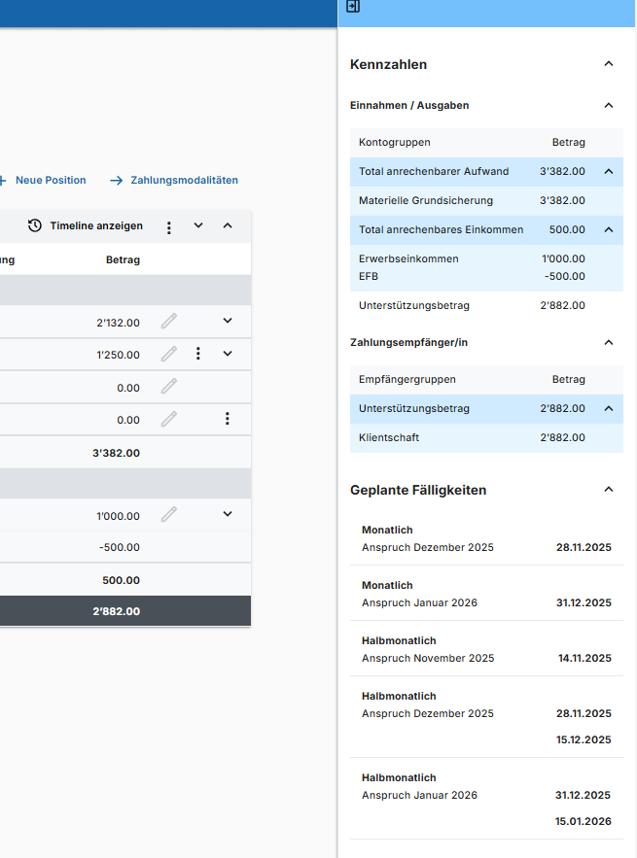
 |  | Valutatermine ev. Ausschliessen - nochmals prüfen was wo geprüft werden soll |  |  |  |  |  |  |  |  |  |  |  |  | 371 | 322

 |  | Anspruch Juli 2024 28.06.2024 |  | Die Darstellung it mir nicht wirklich klar

 | 6.12.24 | Betrag anpassen

 | 24.1.25 | journalteinehmer zugriff ?

 |  |  | j

R05
StepNumber | Action | TestData | Screenshot |  | video | 120000 | 100 |  |  |  |  |  |  |  |  |  |  |  |  |  | Testresult | 30.11.2024 10:46:37 | 30.11.2024 18:10:12 | 30.11.2024 21:40:00 | 28.03.2025 10:25:49 | Message 28.03.2025 10:25:49 | 31.03.2025 18:57:12 | Hoch | 01.04.2025 00:27:19 | Hoch | 01.04.2025 23:50:20 | Hoch | 09.04.2025 14:35:45 | Hoch | 09.04.2025 20:54:34 | Hoch | 25.06.2025 19:45:42 | Hoch | 26.06.2025 08:23:51 | Hoch | 05.07.2025 02:04:53 | Hoch | 22.07.2025 05:11:20 | Hoch | 22.07.2025 15:36:51 | Message | 22.07.2025 18:44:05 | Message | 22.07.2025 22:30:01 | Message | 24.07.2025 02:30:17 | Message | 24.07.2025 17:55:15 | Message | 24.07.2025 19:37:23 | Message | 24.07.2025 23:36:25 | Message | 09.08.2025 04:54:00 | Message | 09.08.2025 14:38:53 | Message | 09.08.2025 21:56:16 | Message | 18.08.2025 15:31:20 | Message | 20.08.2025 10:02:58 | Message | 24.08.2025 15:36:50 | Message | 26.08.2025 11:41:22 | Message | 26.08.2025 13:36:43 | Message | 26.08.2025 16:55:49 | Message | 30.10.2025 03:23:00 | Message | 03.11.2025 13:58:05 | Message
1 | L00_URLAventis | {"url":p.aventisURL} |  |  |  |  |  |  |  |  |  |  |  |  |  |  |  |  |  |  |  | 1341 | 2152 | 2041 | 1772 |  | 1727 | 1.3 | 1788 | 1.3 | 1371 | 1.0 | 2420 | 1.8 | 1269 | 0.9 | 1183 | 0.9 | 1247 | 0.9 | 544 | 0.4 | 1204 | 0.9 | 1471 |  | 1213 |  | 1181 |  | 1190 |  | 1215 |  | 1246 |  | 2063 |  | 1803 |  | 1694 |  | 1614 |  | 1092 |  | 1190 |  | 1758 |  | 1169 |  | 1177 |  | 1119 |  | 807 |  | 365
2 | M01_LoginMSOnline | {"username":"bern.sozialarbeiterin1a@diartis.ch","password":"SMze97-jkSJ59!F.","fullname":"Sozialarbeiterin 1A Bern","team":"Sozialarbeit Bern 1"} |  |  |  |  |  |  |  |  |  |  |  |  |  |  |  |  |  |  |  | 8629 | 6576 | 6459 | 9796 |  | 10334 | 1.2 | 8966 | 1.0 | 7872 | 0.9 | 16014 | 1.9 | 9054 | 1.0 | 7380 | 0.9 | 7926 | 0.9 | 5672 | 0.7 | 7324 | 0.8 | 8398 |  | 7756 |  | 7045 |  | 7281 |  | 6729 |  | 8132 |  | 7002 |  | 6629 |  | 7777 |  | 6870 |  | 6997 |  | 8891 |  | 8518 |  | 9517 |  | 9432 |  | 8555 |  | 6954 |  | 5860
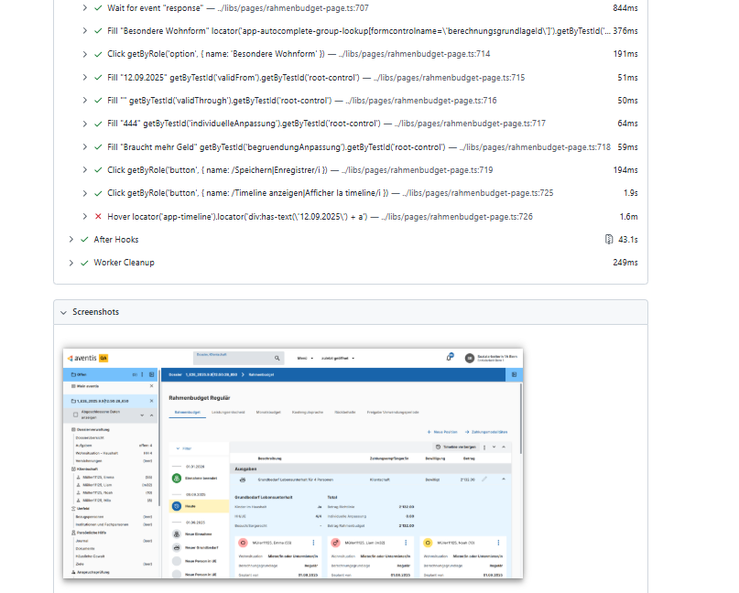
3 | R05_GBL_Rahmenbudget_anpassen_Folgeposition | {"dossier":p.DossierName1,"klient":`${p.FamilyName1}, ${p.ManFirstName1}`,"berGrundlage":"Besondere Wohnform","geplantVon":"05.11.2025","gueltigBis":"","individuelleAnpa":"444","begruendung":"Braucht mehr Geld","newTotal":"Total 3’293.00"} | Yes | {"dossier":p.DossierName1,"klient":`${p.FamilyName1}, ${p.ManFirstName1}`,"berGrundlage":"Besondere Wohnform","geplantVon":"05.11.2025","gueltigBis":"","individuelleAnpa":"444","begruendung":"Braucht mehr Geld","newTotal":"Total 3’293.00"} | {"dossier": | p.DossierName1 | ,"klient":` | ${p.FamilyName1}, ${p.ManFirstName1} | `,"berGrundlage":" | Besondere Wohnform | ","geplantVon":" | 05.11.2025 | ","gueltigBis":" | ","individuelleAnpa":" | 444 | ","begruendung":" | Braucht mehr Geld | ","newTotal":" | Total 3’293.00 | "} |  | 17744 | 17303 | 17464 | 17758 |  | 18143 | 1.0 | 17070 | 1.0 | 143469 | 8.1 | 16143 | 0.9 | 11020 | 0.6 | 10318 | 0.6 | 9797 | 0.6 | 9723 | 0.5 | 11363 | 0.6 | 11789 |  | 10665 |  | 10672 |  | 10755 |  | 7599 |  | 9254 |  | 7820 |  | 0 | Error: locator.click: Test timeout of 1200000ms exceeded.Call log:[2m - waiting for getByTestId('RahmenbudgetRoute')[22m Screenshots: C:\Aventis\Aventis_Playwright-\test-results\videos\006_KeyWords_Smoketest_V2-R05-R05-Microsoft-Edge\test-failed-1.png Videos: C:\Aventis\Aventis_Playwright-\test-results\videos\006_KeyWords_Smoketest_V2-R05-R05-Microsoft-Edge\video.webm | 0 | Error: [31mTimed out 20000ms waiting for [39m[2mexpect([22m[31mlocator[39m[2m).[22mtoHaveText[2m([22m[32mexpected[39m[2m)[22mLocator: locator('.section-summery-row').first()Expected string: [32m"Total 3’[7m3[27m93.00"[39mReceived string: [31m"[7m [27mTotal 3’[7m2[27m93.00[7m [27m"[39mCall log:[2m - Expect "soft toHaveText" with timeout 20000ms[22m[2m - waiting for locator('.section-summery-row').first()[22m[2m 3 × locator resolved to <tr class="section-summery-row" _ngcontent-ng-c3421397345="">…</tr>[22m[2m - unexpected value " Total 3’382.00 "[22m[2m 20 × locator resolved to <tr class="section-summery-row" _ngcontent-ng-c3421397345="">…</tr>[22m[2m - unexpected value " Total 3’293.00 "[22m Screenshots: C:\Aventis\Aventis_Playwright-\test-results\videos\006_KeyWords_Smoketest_V2-R05-R05-Microsoft-Edge\test-failed-1.png Videos: C:\Aventis\Aventis_Playwright-\test-results\videos\006_KeyWords_Smoketest_V2-R05-R05-Microsoft-Edge\video.webm | 404457 |  | 0 | Error: locator.hover: Target page, context or browser has been closedCall log:[2m - waiting for locator('app-timeline').locator('div:has-text(\'26.11.2025\') + a')[22m Videos: C:\Aventis\Aventis_Playwright-\test-results\videos\006_KeyWords_Smoketest_V2-R05-R05-Microsoft-Edge\video.webm | 0 | Error: locator.hover: Target page, context or browser has been closedCall log:[2m - waiting for locator('app-timeline').locator('div:has-text(\'27.11.2025\') + a')[22m Videos: C:\Aventis\Aventis_Playwright-\test-results\videos\006_KeyWords_Smoketest_V2-R05-R05-Microsoft-Edge\video.webm | 0 | Error: locator.hover: Test timeout of 120000ms exceeded.Call log:[2m - waiting for locator('app-timeline').locator('div:has-text(\'30.11.2025\') + a')[22m Screenshots: C:\Aventis\Aventis_Playwright-\test-results\videos\006_KeyWords_Smoketest_V2-R05-R05-Microsoft-Edge\test-failed-1.png Videos: C:\Aventis\Aventis_Playwright-\test-results\videos\006_KeyWords_Smoketest_V2-R05-R05-Microsoft-Edge\video.webm | 0 | Error: locator.hover: Test timeout of 120000ms exceeded.Call log:[2m - waiting for locator('app-timeline').locator('div:has-text(\'02.12.2025\') + a')[22m Screenshots: C:\Aventis\Aventis_Playwright-\test-results\videos\006_KeyWords_Smoketest_V2-R05-R05-Microsoft-Edge\test-failed-1.png Videos: C:\Aventis\Aventis_Playwright-\test-results\videos\006_KeyWords_Smoketest_V2-R05-R05-Microsoft-Edge\video.webm | 0 | Error: locator.hover: Test timeout of 120000ms exceeded.Call log:[2m - waiting for locator('app-timeline').locator('div:has-text(\'04.12.2025\') + a')[22m Screenshots: C:\Aventis\Aventis_Playwright-\test-results\videos\006_KeyWords_Smoketest_V2-R05-R05-Microsoft-Edge\test-failed-1.png Videos: C:\Aventis\Aventis_Playwright-\test-results\videos\006_KeyWords_Smoketest_V2-R05-R05-Microsoft-Edge\video.webm | 0 | Error: locator.click: Test timeout of 120000ms exceeded.Call log:[2m - waiting for getByTestId('RahmenbudgetRoute')[22m Screenshots: C:\Aventis\Aventis_Playwright-\test-results\videos\006_KeyWords_Smoketest_V2-R05-R05-Microsoft-Edge\test-failed-1.png Videos: C:\Aventis\Aventis_Playwright-\test-results\videos\006_KeyWords_Smoketest_V2-R05-R05-Microsoft-Edge\video.webm | 0 | Error: [2mexpect([22m[31mlocator[39m[2m).[22mtoHaveText[2m([22m[32mexpected[39m[2m)[22m failedLocator: locator('.cdk-overlay-pane.mat-mdc-tooltip-panel-right.mat-mdc-tooltip-panel').first()Expected pattern: [32m/444\.00 Personen in besonderer Wohnform, bis|.00 Personnes en logement spécial, jusqu'au Besondere Wohnform/i[39mReceived string: [31m"Heute"[39mTimeout: 20000msCall log:[2m - Expect "soft toHaveText" with timeout 20000ms[22m[2m - waiting for locator('.cdk-overlay-pane.mat-mdc-tooltip-panel-right.mat-mdc-tooltip-panel').first()[22m[2m 23 × locator resolved to <div id="cdk-overlay-9" class="cdk-overlay-pane mat-mdc-tooltip-panel mat-mdc-tooltip-panel-right">…</div>[22m[2m - unexpected value "Heute"[22m Screenshots: C:\Aventis_Playwright\test-results\videos\006_KeyWords_Smoketest_V2-R05-R05-Microsoft-Edge\test-failed-1.png | 0 | Error: Cannot find timeline[2mexpect([22m[31mlocator[39m[2m).[22mtoBeVisible[2m([22m[2m)[22m failedLocator: locator('app-timeline').locator('div:has-text(\'04.11.2025\') + a')Expected: visibleTimeout: 5000msError: element(s) not foundCall log:[2m - Cannot find timeline with timeout 5000ms[22m[2m - waiting for locator('app-timeline').locator('div:has-text(\'04.11.2025\') + a')[22m Screenshots: C:\Aventis_Playwright\test-results\videos\006_KeyWords_Smoketest_V2-R05-R05-Microsoft-Edge\test-failed-1.png

 |  | Funktioniert
 |  |  |  |  |  |  |  |  |  |  |  | Datum welches
 |  | achtung, dass änderung in der Zukunft liegt, sonst findes KW das Resultat nicht

 |  | Nochmals prüfen wieweit der Test funktioniert .. echt komplex

 |  |  |  |  |  |  |  |  |  |  |  |  |  | Nachtest .. Das Total war falsch

